AVATAR
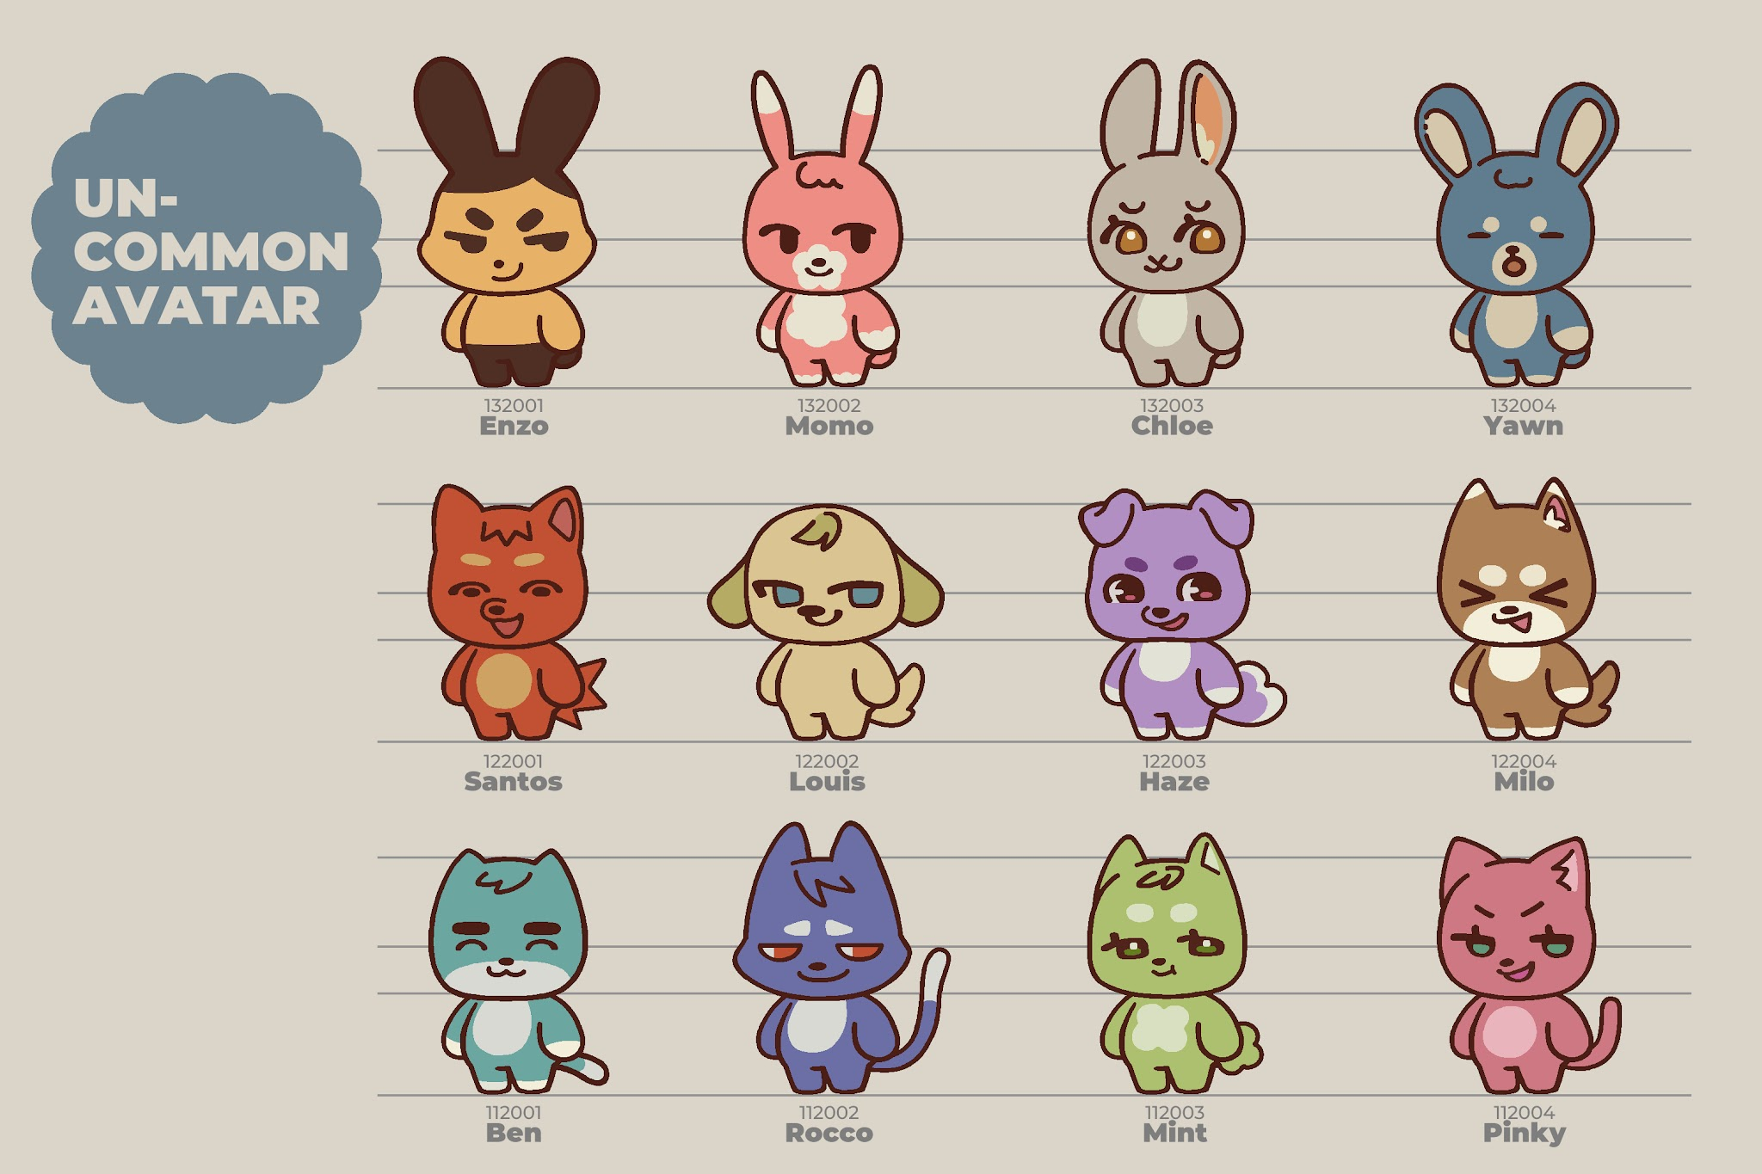
ID | Rarity | Type | Name | JP Name | Description TH | Description EN | Description JP | NOTE
112001 | Uncommon | Cat | Ben | ベン | ใจดี อบอุ่น ชอบเลี้ยงบุฟเฟต์ | The generous soul who always sponsors the buffet. | いつもビュッフェをごちそうしてくれる太っ腹な存在。 | S.GOLD
112002 | Uncommon | Cat | Rocco | ロッコ | คำพูดของเขาต้องหาร 2 เสมอ | Take everything he says with a grain of salt. | 彼の言うことは、話半分くらいで聞くのがちょうどいい。 | S.GOLD
112003 | Uncommon | Cat | Mint | ミント | เกิดมาตัวขาว แต่กินผักจนตัวเขียว | Born white, turned green from eating veggies. | 白猫として生まれたが、野菜の食べすぎで緑色に！？ | S.GOLD
112004 | Uncommon | Cat | Pinky | ピンキー | เสื้อผ้าเต็มตู้แต่บอกว่าไม่รู้จะใส่อะไร | A closet full of clothes and "nothing to wear." | クローゼットは服でパンパンなのに「着ていく服がない」が口ぐせ。 | S.GOLD
122001 | Uncommon | Dog | Santos | サントス | เป็นหัวหน้าแก๊ง และทั้งแก๊งมีอยู่คนเดียว | The gang leader. Population: 1. | チームのボス。ただし、メンバーは自分一人だけ。 | S.GOLD
122002 | Uncommon | Dog | Louis | ルイス | รสนิยมดี พิถีพิถันในการเลือกของ | Has high standards and a budget to match. | お目が高く、こだわり派。出費もそれなり。 | S.GOLD
122003 | Uncommon | Dog | Haze | ヘイズ | ชอบท่องเที่ยวแม้จะหลงทางอยู่บ่อยๆ | Born to travel. Forced to get lost. | 旅が大好き！ただし、高確率で迷子になる模様。 | S.GOLD
122004 | Uncommon | Dog | Milo | マイロ | คิดบวก ยิ้มได้ทุกสถานการณ์ | Always positive and smiling through everything. | いつだってポジティブ！どんな時も笑顔を忘れない。 | S.GOLD
132001 | Uncommon | Rabbit | Enzo | エンツォ | วิดพื้น 100 ครั้ง ซิทอัพ 100 ครั้ง สควอต 100 ครั้ง | Doing the One Punch Man routine daily. | 腕立て100回、上体起こし100回、スクワット100回を毎日こなす。 | S.GOLD
132002 | Uncommon | Rabbit | Momo | モモ | เชื่อหรือไม่!! เธอกินข้าววันละ 5 มื้อ กับชานมอีก 3 แก้ว | Survives on 5 meals and 3 boba teas a day. | 信じられない！？1日に5食とタピオカ3杯で生きている。 | S.GOLD
132003 | Uncommon | Rabbit | Chloe | クロエ | รู้ทุกเรื่องที่ไม่ใช่เรื่องของตัวเอง | Knows everyone’s business except her own. | 自分以外の人の事情には、やたらと詳しい。 | S.GOLD
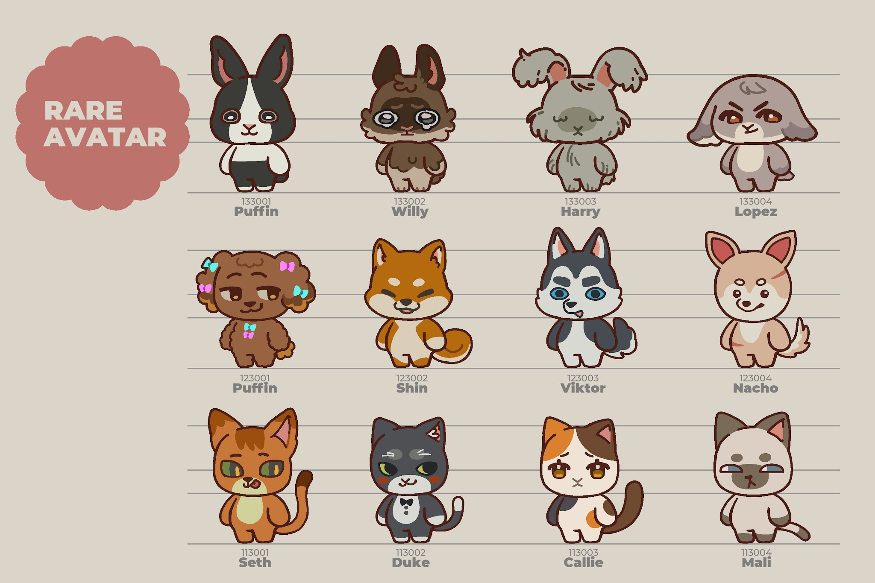
132004 | Uncommon | Rabbit | Yawn | ヨーン | เช้าแล้วหรอ ขออีก 5 นาทีนะ | Morning already? Just 5 more minutes... | もう朝…？ あと5分だけ寝かせて…。 | S.GOLD
113001 | Rare | Cat | Seth | セス | ชอบสะกิดหลังคนอื่นแล้วหลบไปอีกทาง | The master of the "tap-and-hide" prank. | 後ろから肩をトントン叩いて、逆側に隠れるイタズラのプロ。 | S.GOLD
113002 | Rare | Cat | Duke | デューク | บางทีก็มีคนมาทักว่าแต่งตัวสุภาพเกินไปไหม | Accused of being aggressively overdressed. | 時々「いくらなんでもフォーマルすぎやしないか」と突っ込まれる。 | S.GOLD
113003 | Rare | Cat | Callie | キャリー | ชอบดูดวงผ่านนิตยสารรายสัปดาห์ แต่ดวงก็ไม่ดีเหมือนเดิม | Checks weekly horoscopes just to get roasted. | 週刊誌の占いチェックが日課。なお、運勢は相変わらずな模様。 | S.GOLD
113004 | Rare | Cat | Mali | マリ | น่ารักซุกซน มีกลิ่นหอมอ่อนๆเหมือนดอกมะลิ | Cute, chaotic, and smells faintly of jasmine. | やんちゃでキュート。ほんのりジャスミンの香りがする。 | S.GOLD
123001 | Rare | Dog | Pudding | プリン | ความลับ!! จริงๆโบว์พวกนั้นเป็นลูกอมแหละ | Plot twist: Those bows are actually edible. | ここだけの秘密！実はあのリボン、キャンディなんだよ。 | S.GOLD
123002 | Rare | Dog | Shin | シン | ซื่อๆ ตรงๆ เพราะทางตรงคือทางที่เร็วที่สุด | No thoughts, just going straight ahead. | 素直でまっすぐ。だって直線が一番近道だから！ | S.GOLD
123003 | Rare | Dog | Viktor | ヴィクター | อยากเป็นตำรวจ แต่สอบไม่ผ่านซักที | Aspiring cop who keeps failing the exam. | 警察官に憧れているが、試験は落ち続けている。 | S.GOLD
123004 | Rare | Dog | Nacho | ナチョ | ชอบกินอาหารเผ็ดๆ ยิ่งเผ็ดยิ่งอร่อย | Can't survive without some extra spice. | 激辛マニア。辛ければ辛いほど美味い。 | S.GOLD
133001 | Rare | Rabbit | Puffin | パフィン | หงุดหงิดมากเวลาเห็นอะไรที่ไม่สมมาตร | Gets personally attacked by asymmetry. | 左右非対称なものを見るとムズムズして落ち着かない！ | S.GOLD
133002 | Rare | Rabbit | Willy | ウィリー | ถ้าไม่แบ่งขนมให้จะร้องไห้แล้วนะ !! | Share your snacks or prepare for a tantrum. | おやつを分けてくれないと、大泣きしちゃうぞ！！ | S.GOLD
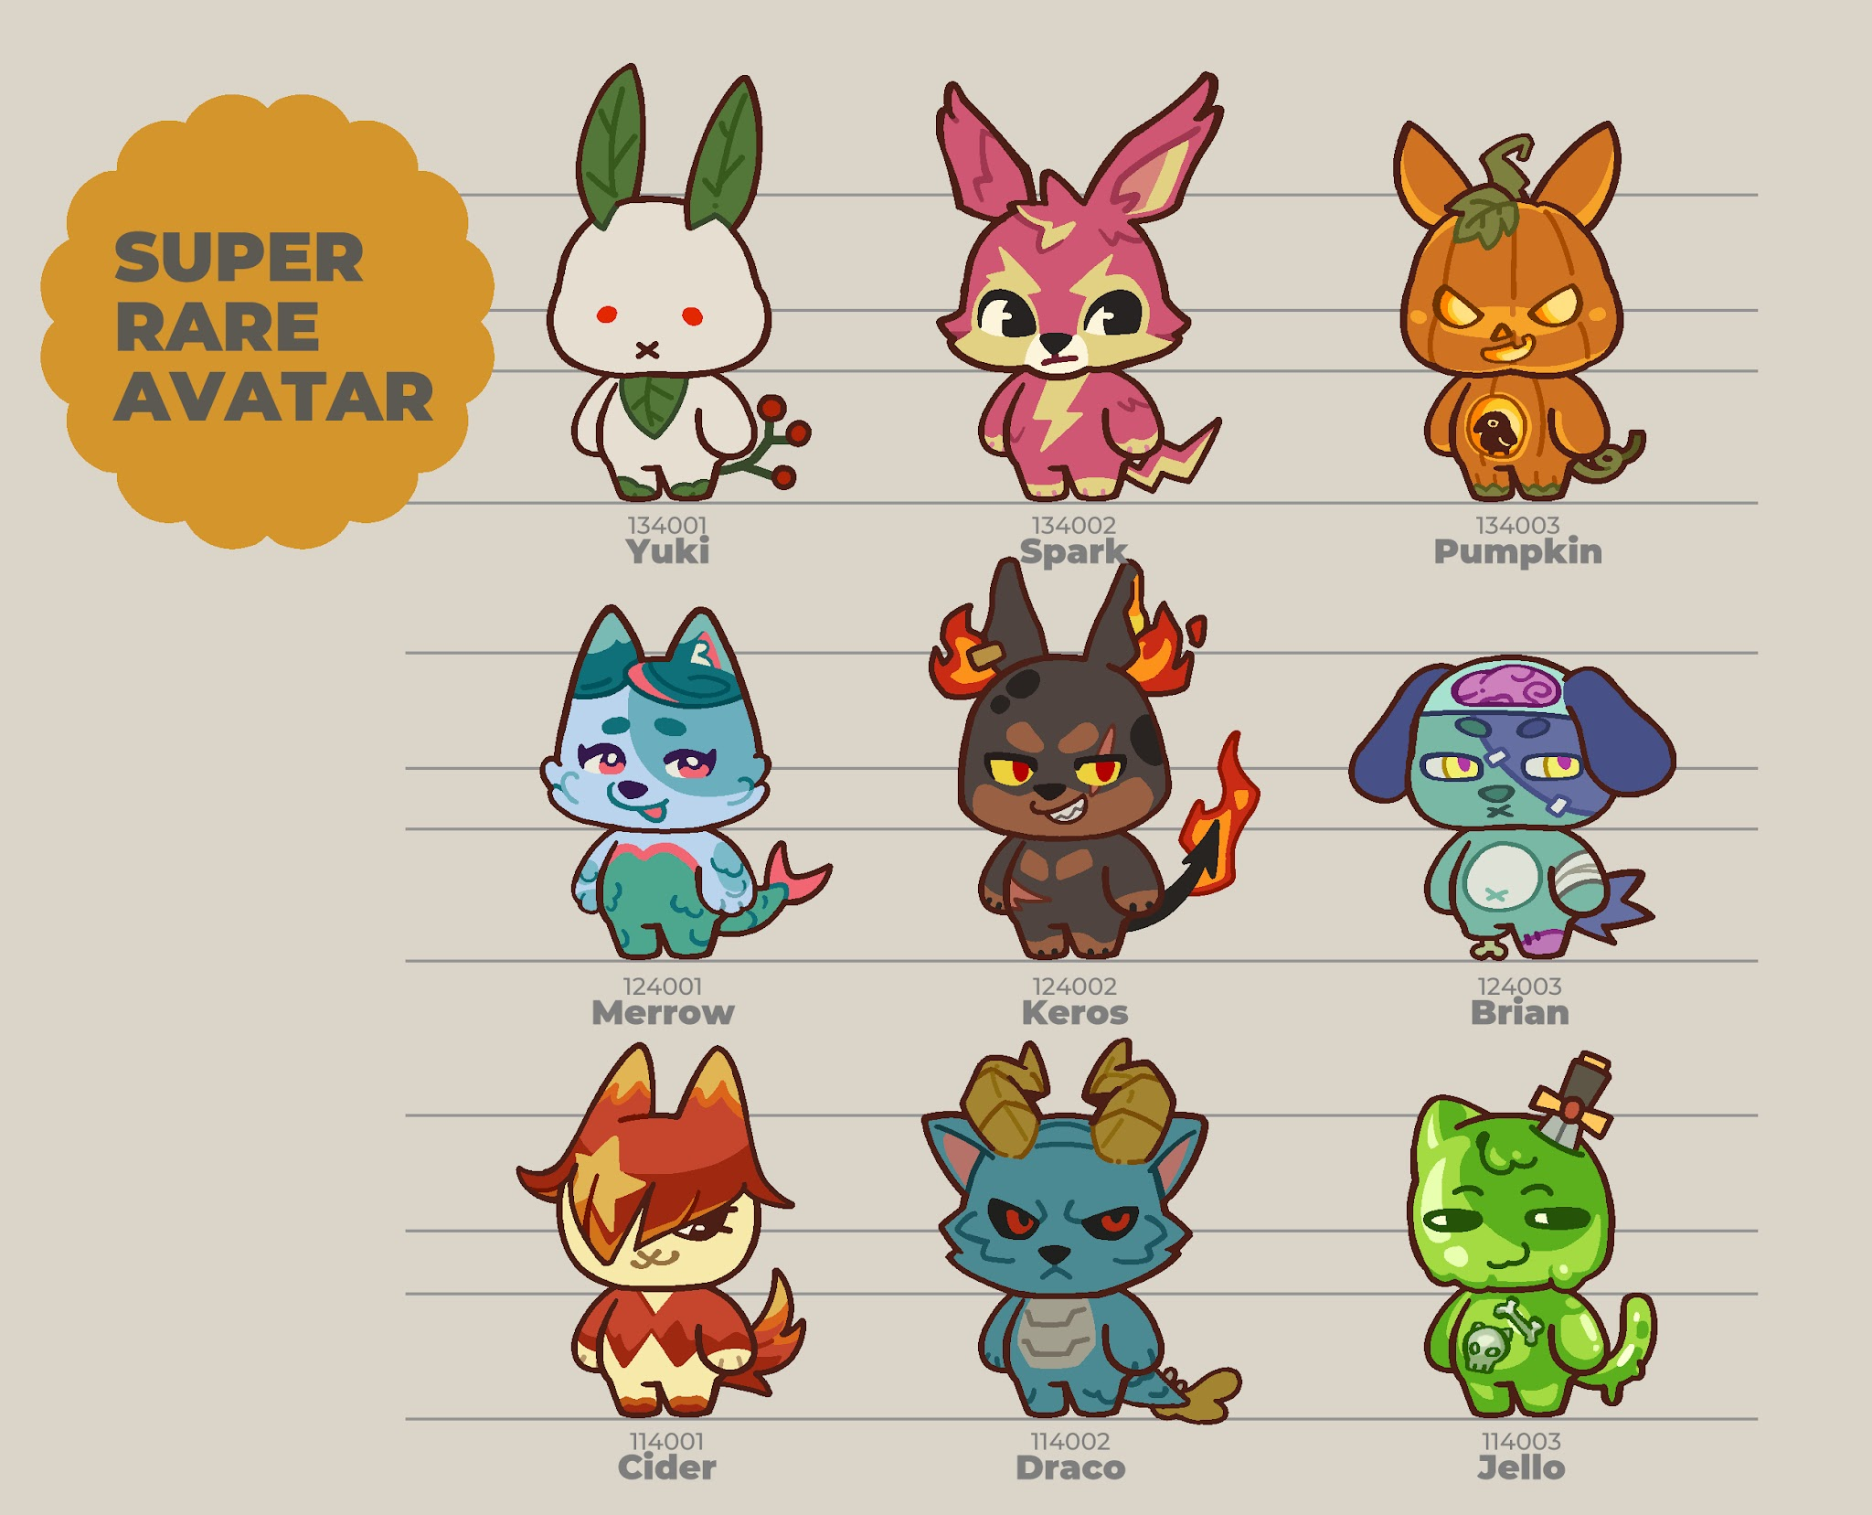
133003 | Rare | Rabbit | Harry | ハリー | ใช้เวลาวันละ 2 ชั่วโมงเพื่อเป่าขนให้แห้งหลังอาบน้ำ | Spends 2 hours blow-drying after every bath. | お風呂上がり、毛並みを乾かすためだけに毎日2時間を費やす。 | S.GEM
133004 | Rare | Rabbit | Lopez | ロペス | ถึงหูจะตก แต่ความมั่นใจสูงมาก | Floppy ears, but maximum confidence. | 耳は垂れているが、自信は満ち溢れている。 | S.GEM
114001 | Ultra Rare | Cat | Cider | サイダー | หนุ่มเนื้อหอม เอาใจเก่ง เทคแคร์ดี | A total charmer who knows exactly what to say. | とにかくモテる。女心をわかっている、気配り上手なモテ男。 | S.GEM
114002 | Ultra Rare | Cat | Draco | ドラコ | ขนที่ดูเหมือนแข็งนั้น มีข่าวลือว่าจริงๆแล้วนุ่มมาก | Rumor has it his spiky fur is actually fluffy. | トゲトゲして見えるあの毛並み、実は超もふもふという噂。 | S.GEM
114003 | Ultra Rare | Cat | Jello | ジェロ | นายเป็นแมวจริงๆใช่ไหม? | Are you sure you're actually a cat? | 君、本当に猫…なんだよね？ | S.GEM
124001 | Ultra Rare | Dog | Merrow | メロウ | ไม่มีปัญหาเรื่องผิวแห้ง ออกจะชื้นเกินไปด้วยซ้ำ | Dry skin? Never heard of her. She's damp. | 乾燥肌の悩みとは無縁。いつもお肌はぷるぷる。 | S.GEM
124002 | Ultra Rare | Dog | Keros | ケロス | ชอบดู Hell's Kitchen แต่ทำอาหารเองแล้วไหม้หมด | Watches Hell's Kitchen, cooks like a disaster. | 『ヘルズ・キッチン』を見るのが好きだが、自分の料理はいつも黒焦げ。 | S.GEM
124003 | Ultra Rare | Dog | Brian | ブライアン | เนื้อ..เนื้อ..อยากกินเนื้อ | Meat... meat... give me more meat. | お肉…お肉…お肉が食べたいなぁ。 | S.GEM
134001 | Ultra Rare | Rabbit | Yuki | ユキ | พูดน้อย เข้าสังคมไม่เก่ง ชอบไปหลบในตู้เย็น | Anti-social bunny who chills in the fridge. | 人見知りで口下手。冷蔵庫の中で静かに涼むのが好き。 | S.GEM
134002 | Ultra Rare | Rabbit | Spark | スパーク | ชอบแกะเครื่องใช้ไฟฟ้าแล้วประกอบกลับมาไม่ได้ | Takes appliances apart. Can’t put them back. | 家電を分解するのが趣味。ただし、元に戻せたことはない。 | S.GEM
134003 | Ultra Rare | Rabbit | Pumpkin | パンプキン | กลัวผี กลัวความมืด ต้องเปิดไฟสว่างๆตอนนอน | Afraid of the dark. Sleeps with all lights on. | お化けと暗闇が苦手。寝る時は全ての電気をつけるタイプ。 | S.GEM

 | * ชื่อใช้เป็น EN ทุกภาษา ยกเว้นญี่ปุ่น

OUTFIT
ID | Rarity | Type | Set | Name | EN name | JP name | Description TH | Description EN | Description JP | NOTE
211001 | Common | Head | อมยิ้ม | หมวกคอปเตอร์ | Propeller Hat | プロペラハット | หมวกนี้ไม่ช่วยให้บินได้หรอกนะ | Just so you know, this hat won't actually help you fly. | 念のために言っておくけど、この帽子をかぶっても実際には飛べないよ。 | S.GOLD
221001 | Common | Body |  | เสื้อเหลือง | Yellow Shirt | イエローシャツ | เสื้อสีสันสดใสสมวัย | A bright, vibrant shirt that perfectly matches your youthful energy. | 若さあふれるエネルギーにぴったりな、鮮やかでハッピーな黄色いシャツ。 | S.GOLD
231001 | Common | Hand |  | อมยิ้ม | Lollipop | ペロペキャンディ | อมยิ้มรสหวานที่ทานมากแล้วน่าจะฟันผุ | A sweet lollipop that will definitely give you cavities if you eat too many. | 甘くておいしいペロペロキャンディ。食べすぎると確実に虫歯になるやつ。 | S.GOLD
241001 | Common | Back |  | บรรยากาศวัยเด็ก | Childhood Vibe | キッズエフェクト | ไม่อยากทำงานแล้ว อยากกลับไปเป็นเด็ก | I’m so done with working... I just want to be a kid again. | もう仕事なんてしたくない…子どもの頃に戻りたいなぁ。 | S.GOLD
211002 | Common | Head | เบสบอล | หมวกแดง | Red Cap | 赤いキャップ | หมวกสีแดง กันแดดได้ดีพอประมาณ | A red cap that does a reasonably good job of blocking the sun. | 日差しをそこそこいい感じに遮ってくれる赤いキャップ。 | S.GOLD
221002 | Common | Body |  | เสื้อดำ | Black Shirt | ブラックシャツ | เสื้อสีดำที่ระบายเหงื่อได้ดี | A sleek black shirt designed with excellent breathability. | 通気性にめちゃくちゃ優れた、スタイリッシュな黒いシャツ。 | S.GOLD
231002 | Common | Hand |  | ไม้เบสบอล | Baseball Bat | 野球バット | ดูเหมือนวันนี้น่าจะตีโฮมรันได้ | It feels like today is the perfect day to hit a home run. | なんだか今日なら、最高のホームランが打てそうな気がする。 | S.GOLD
241002 | Common | Back |  | บรรยากาศเบสบอล | Baseball Vibe | 野球エフェクト | มีตั้งหลายลูก จะตีลูกไหนดี | So many baseballs... which one should I hit first? | ボールがたくさんありすぎて……どれから打てばいい？ | S.GOLD
211003 | Common | Head | ดอกไม้ | กิ๊บดอกไม้ | Flower Hairpin | フラワーヘアピン | แค่ติดก็รู้สึกเป็นคนอ่อนหวานแล้ว | Just putting this on instantly makes you feel like a gentle soul. | つけるだけで、一瞬にして優しい気持ちになれるヘアピン。 | CRAFT
221003 | Common | Body |  | เสื้อแขนกุดชมพู | Pink Shirt | ピンクノースリーブ | เสื้อแขนกุดสีหวาน | A sleeveless shirt in a sweet, lovely shade of pink. | 柔らかくて可愛らしいピンク色のノースリーブシャツ。 | CRAFT
231003 | Common | Hand |  | ดอกทานตะวัน | Sunflower | ひまわり | ดอกทานตะวันขนาดใหญ่ | A massive sunflower that stands out from the rest. | 周りの視線を独り占めする、圧倒的に大きなひまわり。 | CRAFT
241003 | Common | Back |  | บรรยากาศดอกไม้ | Floral Vibe | フローラルエフェクト | บรรยากาศที่หอมฟุ้งไปด้วยดอกไม้ | A soothing atmosphere filled with the pleasant aroma of flowers. | お花の心地よい香りに包まれる、癒やしの空間。 | CRAFT
211004 | Common | Head | ฤดูร้อน |  |  |  | น่าจะมีแล้วแต่ไม่แน่ใจ เอาหมวกซักใบมาเปลี่ยนสีก็พอ |  |  | S.GOLD
221004 | Common | Body |  | เสื้อกล้ามขาว | White Tank Top | ホワイトタンクトップ | เสื้อกล้ามที่เหมาะกับวันที่อากาศร้อน | A simple white tank top, absolutely perfect for those scorching hot days. | 猛暑が続くうだるような日にぴったりな、シンプルな白いタンクトップ。 | S.GOLD
231004 | Common | Hand |  | ไอศกรีม | Popsicle | アイスキャンデー | ถือทำไม ถ้าไม่รีบกินมันจะละลายนะ | Why are you just holding it? Eat it before it melts! | なんでただ持ってるの？溶けちゃう前に早く食べなよ！ | S.GOLD
241004 | Common | Back |  | บรรยากาศแสงตะวัน | Sunlight Vibe | サンシャインエフェクト | ดวงตะวันที่เจิดจ้าจนอยากกลับบ้านไปซักผ้า | The sun is so blindingly bright it makes me want to go home and do laundry. | 太陽が眩しすぎて、今すぐ家に帰って洗濯したくなるレベル。 | S.GOLD
211005 | Common | Head | แจ่มใส |  |  |  | น่าจะมีแล้วแต่ไม่แน่ใจ ถ้ายังไม่มีเอาแว่นกันแดดคาดหัวก็ได้ |  |  | CRAFT |  | EN Name | Name JP (ทับศัพท์สไตล์เกม) | Description JP (แคชชวล/กวน ๆ แนะนำ)
221005 | Common | Body |  | เสื้อเขียว-ขาว | Green-White Shirt | グリーンホワイトシャツ | สวมใส่สบาย เหมาะกับการใส่เดินเล่น | Super comfortable and perfect for a casual stroll. | 着心地抜群で、ちょっとそこまでお散歩するのにぴったり。 | CRAFT |  | Smart Glasses | インテリメガネ | かけるだけで、装着者の知性が一瞬にして30%アップ（したように見える）メガネ。
231005 | Common | Hand |  | แครอท | Carrot | にんじん | แครอทอวบอ้วนน่าทานที่เพิ่งขุดขึ้นมาสดๆ | A plump, delicious-looking carrot freshly pulled straight from the dirt. | 土から抜いたばかりの、丸々としてて美味しそうな採れたてにんじん。 | CRAFT |  | School Uniform | 名門校の制服 | 誰もが憧れる、由緒正しい名門アカデミーの制服。
241005 | Common | Back |  | บรรยากาศหมู่เมฆ | Cloud Vibe | クラウドエフェクト | เมฆปุยขาวดูสบายตา เหมาะกับการออกไปเดินเล่น | Fluffy white clouds that are easy on the eyes, perfect for a walk outside. | 目に優しいふわふわの白い雲。外をのんびり歩くのに最高の雰囲気。 | CRAFT |  | 100 Points | 100点のテスト | みんなに見せびらかしたくてたまらなくなる、純粋な努力の結晶。
211006 | Common | Head | เที่ยวเล่น |  |  |  | น่าจะมีแล้วแต่ไม่แน่ใจ ถ้ายังไม่มีใส่แว่นอะไรซักอย่าง |  |  | S.GOLD |  | Knowledge Vibe | ナレッジ・バイブス | 純粋な知識がギュッと詰まった、インテリな雰囲気。
221006 | Common | Body |  | เสื้อเชิ้ตเทา | Grey Shirt | グレーシャツ | เสื้อสุภาพสำหรับงานเลี้ยงกึ่งทางการ | A smart shirt tailored for semi-formal parties. | セミフォーマルなパーティー用に仕立てられた、スマートなシャツ。 | S.GOLD
231006 | Common | Hand |  | ปาร์ตี้ป๊อปเปอร์ | Party Popper | パーティークラッカー | 3..2..1..ปุ้ง !! | 3... 2... 1... POP!! | 3... 2... 1... パァンッ！！ | S.GOLD
241006 | Common | Back |  | ลูกโป่งแฟนซี | Fancy Balloon | バルーンエフェクト | โปรดอย่าเข้าใกล้ของมีคม | Seriously, keep this far away from anything sharp. | お願いだから、尖ったものからは絶対に遠ざけておいてね。 | S.GOLD
212001 | Uncommon | Head | ริมทะเล |  |  |  | น่าจะมีแล้วแต่ไม่แน่ใจ ถ้ายังไม่มีก็ใส่หมวกฟางใบเล็กๆ |  |  | S.GOLD
222001 | Uncommon | Body |  | เสื้อริมทะเล | Beach Shirt | ビーチシャツ | ชุดมาตรฐานสำหรับการไปทะเล | The absolute standard outfit for any beach trip. | 海へ遊びに行くならこれ！っていう、まさに王道のスタンダードスタイル。 | S.GOLD
232001 | Uncommon | Hand |  | อูคูเลเล่ | Ukulele | ウクレレ | อูคูเลเล่จิ๋วที่เหมาะกับการเล่นริมทะเล | A tiny ukulele that is just perfect for strumming by the shore. | 浜辺でポロポロと鳴らすのにちょうどいい、小さなウクレレ。 | S.GOLD
242001 | Uncommon | Back |  | บรรยากาศริมทะเล | Beach Vibe | ビーチエフェクト | กลิ่นเค็มของท้องทะเลที่ทำให้อยากกินกุ้งตัวใหญ่ๆ | The salty smell of the ocean that suddenly makes me crave giant shrimps. | 潮風の香りを嗅いでいたら、急に大きなエビが食べたくなってきた。 | S.GOLD
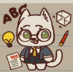
212002 | Uncommon | Head | เด็กเรียน | แว่นคนฉลาด | Smart Glasses | インテリメガネ | แว่นตาที่ทำให้คนใส่ดูฉลาดขึ้น 30% | A pair of glasses that instantly makes the wearer look 30% smarter. | かけるだけで、装着者の知性が一瞬にして30%アップ（したように見える）メガネ。 | CRAFT
222002 | Uncommon | Body |  | ชุดนักเรียน | School Uniform | 名門校の制服 | ชุดนักเรียนของสถาบันที่มีชื่อเสียง | A student uniform from a highly prestigious academy. | 誰もが憧れる、由緒正しい名門アカデミーの制服。 | CRAFT
232002 | Uncommon | Hand |  | 100 คะแนน | 100 Points | 100点のテスト | ความภาคภูมิใจที่ต้องถือไปอวดคนอื่น | A badge of pure pride that you just have to show off to everyone. | みんなに見せびらかしたくてたまらなくなる、純粋な努力の結晶。 | CRAFT

242002 | Uncommon | Back |  | บรรยากาศแห่งความรู้ | Knowledge Vibe | インテリエフェクト | บรรยากาศที่ี่อบอวลไม่ก้วยความรู้ | An intellectual atmosphere packed with pure knowledge. | 純粋な知識がギュッと詰まった、インテリな雰囲気。 | CRAFT
212003 | Uncommon | Head | ปาร์ตี้ | หมวกปาร์ตี้ | Party Hat | パーティーハット | หมวกสำหรับใส่ไปร่วมงานปาร์ตี้ | A festive hat meant to be worn exclusively at parties. | パーティーに参加するためだけに作られた、お祭り感満載の帽子。 | S.GOLD
222003 | Uncommon | Body |  | เสื้อปาร์ตี้ | Party Shirt | パーティーシャツ | เสื้อสีฉูดฉาดโดดเด่นท่ามกลางหมู่คน | A flashy, colorful shirt that makes you stand out in any crowd. | どんな人混みの中でも一瞬で主役になれる、超ド派手でカラフルなシャツ。 | S.GOLD
232003 | Uncommon | Hand |  | ไก่เสียงดัง | Rubber Chicken | シャウティングチキン | แค่บีบก็มีเสียงดัง ดึงดูดความสนใจจากรอบข้างได้ดี | Give it a squeeze and its loud squeak will easily grab everyone's attention. | ギュッと握れば大音量で叫ぶ。周りの注目を強引に集めたい時にどうぞ。 | S.GOLD
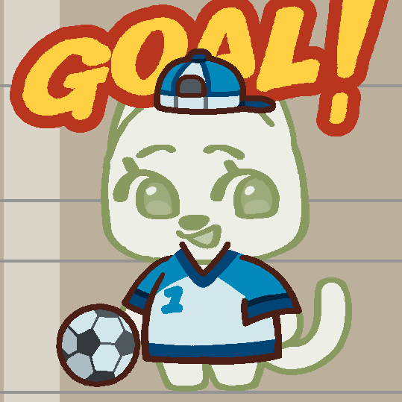
242003 | Uncommon | Back |  | บรรยากาศงานปาร์ตี้ | Party Vibe | パーティーエフェクト | สนุกสุดๆไปเลย วู้ววว!! | Let's have some epic fun, woohoo!! | 最高に楽しんでいこうぜ、ヒャッッッホーウ！！ | S.GOLD
212004 | Uncommon | Head | นักบอล |  |  |  | น่าจะมีแล้วแต่ไม่แน่ใจ เอาผ้าคาดหัวจากชุดโอตาคุมาใส่ได้ |  |  | CRAFT
222004 | Uncommon | Body |  | เสื้อบอล | Football Jersey | サッカーユニフォーム | เสื้อบอลของแท้ ใส่เตะบอลก็ดีใส่นอนก็แจ่ม | An authentic football jersey. Great for playing a match, even better for sleeping in. | 本物のレプリカユニフォーム。試合で着るのもいいけど、パジャマ代わりにするのはもっと最高。 | CRAFT
232004 | Uncommon | Hand |  | ลูกฟุตบอล | Football | サッカーボール | ลูกฟุตบอลธรรมดา ไม่มีไฟพุ่งออกมาตอนเตะหรอกนะ | Just a regular football. Don't expect any fiery special effects when you kick it. | ごく普通のサッカーボール。蹴ったからって、別に炎のエフェクトが出たりはしないよ。 | CRAFT
242004 | Uncommon | Back |  | ยอดกองหน้า | Striker Vibe | ゴールエフェクト | โกล โกล โกลลลลลล!! | GOAL GOAL GOALLLLLL!! | ゴール、ゴール、ゴーーーーーーーール！！ | CRAFT
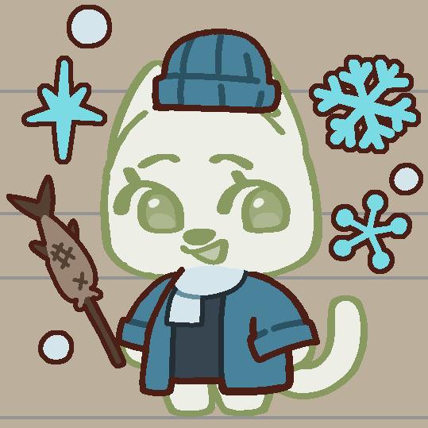
212005 | Uncommon | Head | ฤดูหนาว |  |  |  | น่าจะมีแล้วแต่ไม่แน่ใจ ถ้ายังไม่มีเอาหมวกไหมพรมใบเล็กๆวางบนหัว |  |  | S.GOLD
222005 | Uncommon | Body |  | ชุดหน้าหนาว | Winter Coat | ウィンターコート | ชุดสำหรับหน้าหนาว อุ่นกายอุ่นใจ | A cozy outfit for the winter season that warms both your body and soul. | 体だけじゃなく、心までじんわり温めてくれる冬用のあったかコーデ。 | S.GOLD
232005 | Uncommon | Hand |  | ปลาย่าง | Grilled Fish | 焼き魚 | ปลาย่างร้อนๆและหอมกรุ่น | Freshly grilled fish, piping hot and bursting with aroma. | 焼きたてホカホカで、香ばしい匂いがたまらないジューシーな焼き魚。 | S.GOLD

242005 | Uncommon | Back |  | บรรยากาศเยือกเย็น | Chilly Vibe | ウィンターエフェクト | อากาศแบบนี้อยากได้ความอบอุ่นจากใครซักคนจัง | In chilly weather like this, I really wish I had someone to keep me warm. | こんなに肌寒い日は、誰かのぬくもりで温めてほしくなっちゃうよね。 | S.GOLD
212006 | Uncommon | Head | ฮัมเพลง | หูฟัง | Headphones | ヘッドホン | NO MUSIC, NO LIFE | NO MUSIC, NO LIFE | NO MUSIC, NO LIFE | S.GOLD
222006 | Uncommon | Body |  | ชุดผ่อนคลาย | Relaxing Outfit | リラックスウェア | ชุดใส่สบายๆ สำหรับไปนั่งพักผ่อนในสวน | A comfy outfit made for just lounging around in the garden. | お庭でのんびり日向ぼっこしながら、ただダラダラ過ごすために作られた服。 | S.GOLD
232006 | Uncommon | Hand |  |  |  |  | น่าจะมีแล้วแต่ไม่แน่ใจ ถ้ายังไม่มีถือไมค์หรือเครื่องเล่น CD ก็ได้ |  |  | S.GOLD
242006 | Uncommon | Back |  | บรรยากาศเสียงเพลง | Music Vibe | ミュージックエフェクト | เสียงเพลงเบาๆ ที่ทำให้ความเครียดหายไป | Soft, gentle music that melts all your stress away. | 日々のストレスを全部きれいに溶かしてくれるような、心地よい静かなBGM。 | S.GOLD
213001 | Rare | Head | ขุนนาง | หมวกขุนนาง | Noble Hat | ノーブルハット | หมวกหรูหราของชนชั้นสูง | A luxurious hat strictly reserved for high society. | いわゆる「上流階級」の人たちだけが着用を許される、超豪華な帽子。 | S.GEM
223001 | Rare | Body |  | ชุดขุนนาง | Noble Outfit | ノーブルドレス | ชุดหรูหราของชนชั้นสูง | An elegant outfit tailored for the upper class. | セレブや貴族たちのために、贅を尽くして仕立てられたエレガントな衣装。 | S.GEM
233001 | Rare | Hand |  | ไม้เท้าขุนนาง | Noble Scepte | ノーブル・セプター | ไม้เท้าเกรดพรีเมียมของชนชั้นสูง | A premium scepter handcrafted for elite nobility. | 熟練の職人がエリート貴族のためだけに作り上げた、最高級の王笏 | S.GEM
243001 | Rare | Back |  | รัศมีเลิศล้ำ | Noble Aura | ノーブルエフェクト | ออร่าแสงวิบวับเป็นประกายพบได้ในหมู่ชนชั้นสูง | A dazzling, glittering aura commonly found among the aristocracy. | 特権階級の者たちだけが放つことができる、キラキラと輝く眩しいオーラ。 | S.GEM
213002 | Rare | Head | สาวใช้ | หมวกสาวใช้ | Maid Headband | メイドカチューシャ | หมวกของสาวใช้ที่ขยันขันแข็ง | A headband belonging to a hardworking and dedicated maid. | 毎日一生懸命で、働き者なメイドさんが頭につけているカチューシャ。 | S.GEM
223002 | Rare | Body |  | ชุดสาวใช้ | Maid Outfit | メイド服 | ชุดของสาวใช้ที่ขยันขันแข็ง | A uniform worn by a diligent and energetic maid. | いつもキビキビと真面目に働くメイドさんの、清楚なユニフォーム。 | S.GEM
233002 | Rare | Hand |  | ไม้ขนไก่ | Feather Duster | はたき | ทำให้บ้านสะอาดได้ แต่ทำให้จิตใจสะอาดไม่ได้ | It can clean your house, but it definitely can't clean your soul. | お家の中をきれいに掃除することはできても、汚れた心をきれいにすることはできないよ。 | S.GEM
243002 | Rare | Back |  |  |  |  | น่าจะมีแล้วแต่ไม่แน่ใจ |  |  | S.GEM
213003 | Rare | Head | ชาวร็อก | ผมชาวร็อก | Rockstar Hair | ロックスターヘア | ทรงผมสุดเท่ เต็มไปด้วยจิตวิญญาณชาวร็อก!! | A killer hairstyle packed with the ultimate rock 'n' roll spirit!! | 魂の奥底に眠る「ロックンロール・スピリット」を全開にした激マブな髪型！！ | CRAFT
223003 | Rare | Body |  | ชุดชาวร็อก | Rockstar Outfit | ロックスターウェア | เสื้อสุดเท่ เต็มไปด้วยจิตวิญญาณชาวร็อก!! | A badass outfit overflowing with pure rockstar energy!! | ロックスターの凄まじい熱量とエネルギーがドバドバあふれ出ている、最高にクールな服！！ | CRAFT | ปรับทรงกีตาร์เป็นทรง flying v หน่อย
233003 | Rare | Hand |  | กีตาร์ไฟฟ้า | Electric Guitar | エレキギター | กีตาร์ตัวโปรดของศิลปินชื่อดัง | The absolute favorite electric guitar of a legendary artist. | 伝説的な超有名アーティストが、ステージでこよなく愛用しているお気に入りのギター。 | CRAFT
243003 | Rare | Back |  | บรรยากาศชาวร็อก | Rockstar Vibe | ロックスターエフェクト | นี่คือความร้อนแรงของเพลงร็อกยังไงล่ะ!! | Behold the blazing passion of rock music!! | これぞロックの、燃え上がるような熱いパッションそのものだぜ！！ | CRAFT
213004 | Rare | Head | นักเวทย์ | หมวกนักเวทย์ | Wizard Hat | 魔法使いの帽子 | หมวกของผู้ใช้เวทย์มนต์ +10 Max MP | A hat for magic users. Grants +10 Max MP. | 魔法使いの帽子。最大MP +10。 | CRAFT
223004 | Rare | Body |  | ชุดคลุมนักเวทย์ | Wizard Robe | 魔法使いのローブ | ชุดคลุมของผู้ใช้เวทย์มนต์ + Int 3 | A robe for magic users. Grants +3 Int. | 魔法使いのローブ。知力 +3。 | CRAFT
233004 | Rare | Hand |  | ไม้เท้าเวทมนตร์ | Magic Staff | 魔法の杖 | เพียงแค่กดปุ่มที่ซ่อนไว้ก็จะมีแสงไฟออกมา | Just press the hidden button and watch it light up! | 隠されたボタンをポチッと押すだけで、ピカッと光るよ。 | CRAFT
243004 | Rare | Back |  | หมอกพลังเวทย์ | Mana Aura | マナエフェクト | มานาที่หนาแน่นจนมองเห็นได้ด้วยตา | An aura of mana so dense that you can actually see it with the naked eye. | 肉眼でもはっきりと見えるほど、濃密に凝縮されたマナのオーラ。 | CRAFT
213005 | Rare | Head | จิตกร | หมวกจิตกร | Artist Beret | アーティストベレー | หมวกของว่าที่จิตกรผู้ยิ่งใหญ่ | A beret worn by a great artist in the making. | 未来の大画家の卵が愛用しているベレー帽。 | S.GOLD | ช่วยทำเสื้อเลอะๆสีนิดนึง
223005 | Rare | Body |  | ชุดจิตกร | Artist Outfit | アーティストウェア | เสื้อสำหรับใส่ทำงานศิลปะ | A practical outfit designed specifically for creating art. | アートな創作活動に没頭するために作られた、機能的な作業服。 | S.GOLD
233005 | Rare | Hand |  | จานสี | Palette | パレット | จานสีที่ถูกใช้งานอย่างหนัก | A color palette that has clearly seen some heavy-duty usage. | これまで数々の名作（？）を生み出し、使い込まれてきたパレット。 | S.GOLD
243005 | Rare | Back |  | พู่กันยักษ์ | Giant Brush | ジャイアントブラシ | พู่กันขนาดนี้แล้วจานสีจะขนาดไหน | If the brush is this massive, just imagine how huge the palette must be. | 筆がこれだけ巨大なんだから、一体パレットはどれほど大きいのやら。 | S.GOLD
213006 | Rare | Head | ตำรวจ | ชุดตำรวจ | Police Cap | ポリスキャップ | หมวกของเจ้าหน้าที่ตำรวจ | An official cap belonging to a police officer. | 警察官が身につける、本物のオフィシャルキャップ。 | S.GOLD
223006 | Rare | Body |  | ชุดตำรวจ | Police Uniform | ポリスユニフォーム | เครื่องแบบของเจ้าหน้าที่ตำรวจ | A standard-issue uniform for a police officer. | 法の番人たちが着用する、おなじみの警察官の制服。 | S.GOLD
233006 | Rare | Hand |  | โทรโข่ง | Megaphone | メガホン | ใช้ขยายเสียงเฉยๆ ใช้โจมตีด้วยเสียงไม่ได้ | Just for amplifying your voice. It doesn't actually deal any sonic damage. | ただ声を大きくするためだけのもの。音波攻撃でダメージを与えたりはできないよ。 | S.GOLD
243006 | Rare | Back |  | ป้ายหยุด | Stop Sign | ストップサインエフェクト | ถ้าไม่หยุดจะตีด้วยป้ายแล้วนะ | If you don't stop right now, I'm going to whack you with this sign! | 今すぐ止まらないと、この標識でポカポカ叩いちゃうぞ！ | S.GOLD
214001 | Ultra Rare | Head | สาวน้อย เวทย์มนต์ | ผมสาวน้อยเวทย์มนต์ | Magical Girl Hair | マジカルピンクヘア | ทรงผมสีชมพูน่ารักสดใส | A vibrant and lovely pink hairstyle that screams magical protagonist. | 「これぞ魔法少女の主人公！」って感じの、鮮やかで可愛いピンクの髪型。 | CRAFT
224001 | Ultra Rare | Body |  | ชุดสาวน้อยเวทย์มนต์ | Magical Girl Dress | マジカルドレス | ชุดที่ได้จากการแปลงร่างเป็นสาวน้อยเวทย์มนต์ | A dazzling dress acquired exclusively after your magical girl transformation. | 魔法少女に変身した者だけがまとうことを許される、きらびやかなドレス。 | CRAFT
234001 | Ultra Rare | Hand |  | ไม้คฑาเวทย์มนต์ | Magical Wand | マジカルステッキ | ไม้คฑาสำหรับแปลงร่างเป็นสาวน้อยเวทย์มนต์ | A mystical wand essential for transforming into a magical girl. | 華麗に魔法少女へと変身するために欠かせない、神秘的なステッキ。 | CRAFT
244001 | Ultra Rare | Back |  | ปีกสาวน้อยเวทย์มนต์ | Magical Girl Wing | マジカルウィングエフェクト | ถ้าบินไม่ได้ก็ไม่ใช่สาวน้อยเวทย์มนต์สิ | If you can't even fly, can you really call yourself a magical girl? | 空すら飛べないなんて、そんなの魔法少女って呼べないでしょ？ | CRAFT
214002 | Ultra Rare | Head | นักบิน | หมวกนักบิน | Pilot Hat | パイロットハット | หมวกของนักบินผู้มากประสบการณ์ | A hat worn by a highly experienced pilot who has seen it all. | 数々の修羅場をくぐり抜けてきた、経験豊富なベテラン操縦士の帽子。 | S.GEM
224002 | Ultra Rare | Body |  | ชุดนักบิน | Pilot Uniform | パイロットユニフォーム | ชุดของนักบินผู้มากประสบการณ์ | A professional uniform tailored for a seasoned airline pilot. | ベテランパイロットのために仕立てられた、ビシッと決まるプロの制服。 | S.GEM
234002 | Ultra Rare | Hand |  | วิทยุสื่อสาร | Walkie-Talkie | トランシーバー | "ขณะนี้ทัศนวิสัยดี...เปลี่ยน" | "Visibility is clear at the moment... Over." | 「現在、視界良好。……どうぞ」 | S.GEM
244002 | Ultra Rare | Back |  | บินผาดโผน | Acrobatic Vibe | アクロバットエフェクト | เทคนิคลับที่ไม่ได้มีไว้โชว์เท่านั้น | Top-tier acrobatics techniques that are definitely more than just for show. | ただの見せびらかしなんかじゃない、ホンモノの極上アクロバット技術。 | S.GEM
214003 | Ultra Rare | Head | โจรสลัด | หมวกโจรสลัด | Pirate Hat | パイレーツハット | หมวกของโจรสลัดผู้ยิ่งใหญ่ | A signature hat belonging to a legendary pirate captain. | 伝説の海賊船長が身につけている、トレードマークの帽子。 | S.GEM
224003 | Ultra Rare | Body |  | ชุดโจรสลัด | Pirate Outfit | パイレーツウェア | ชุดของโจรสลัดผู้ยิ่งใหญ่ | A rugged yet grand outfit fit for a great pirate lord. | 大海賊のボスにふさわしい、ワイルドでいてどこか風格のある衣装。 | S.GEM
234003 | Ultra Rare | Hand |  | กล้องส่องทางไกล | Spyglass | 単眼鏡 | กล้องส่องทางไกลที่ใช้เป็นอาวุธได้ในบางโอกาส | A vintage spyglass that can double as a blunt weapon in a pinch. | いざという時には、鈍器としても代用できそうなヴィンテージ物の望遠鏡。 | S.GEM
244003 | Ultra Rare | Back |  | บรรยากาศแห่งสมบัติ | Treasure Vibe | 財宝エフェクト | สมบัติน่ะมีอยู่จริง!! | The treasure is real!! | 宝は本当に実在するんだ！！ | S.GEM
214004 | Ultra Rare | Head | โลกนิทาน | ที่คาดผมโลกนิทาน | Fairytale Headband | メルヘンカチューシャ | ที่คาดผมที่เหมือนหลุดออกมาจากนิทาน | A whimsical headband that looks like it came straight out of a storybook. | まるで絵本の世界からそのまま飛び出してきたかのような、可愛いカチューシャ。 | S.GEM
224004 | Ultra Rare | Body |  | ชุดโลกนิทาน | Fairytale Dress | メルヘンドレス | ชุดเดรสที่เหมือนหลุดออกมาจากนิทาน | An elegant dress that looks like it was plucked right from a fairytale. | おとぎ話の主人公が着ているような、ファンタジー感あふれるお上品なドレス。 | S.GEM
234004 | Ultra Rare | Hand |  | แก้วชาโลกนิทาน | Fairytale Teacup | メルヘンティーカップ | พักดื่มชาเสริมสร้างจินตนาการซักหน่อย | Let's take a quick tea break to fuel our wildest imaginations. | ちょっとお茶でも飲んで一息ついて、自由なイマジネーションを膨らませよう。 | S.GEM
244004 | Ultra Rare | Back |  | บรรยากาศโลกนิทาน | Fairytale Vibe | フェアリーテイルエフェクト | ความหอมฟุ้งของโลกในจินตนาการ | A dreamy atmosphere filled with the sweet fragrance of a fantasy world. | 誰もが一度は夢見た、空想の世界の心地よい甘い香り。 | S.GEM
222007 | Uncommon | Body | Bangkok ชุดลำลองลายช้าง | เสื้อลายช้าง |  |  |  |  |  | DROP
232007 | Uncommon | Hand |  | ทุเรียน |  |  |  |  |  | DROP
213007 | Rare | Head | Bangkok ชุดไทยซักอย่าง |  |  |  | ยังนึกไม่ออกเลยแฮะ |  |  | DROP
233007 | Rare | Hand |  |  |  |  |  |  |  | DROP
224005 | Ultra Rare | Body |  |  |  |  |  |  |  | DROP
244005 | Ultra Rare | Back |  |  |  |  |  |  |  | DROP
222008 | Uncommon | Body | Tokyo ชุดลำลองโอตาคุ | เสื้อโอตาคุ |  |  | เสื้อยอดฮิตจากแบรนด์ Unigo |  |  | DROP | เหลือแค่เสื้อแล้วเลยไม่มีแว่นนะ กระเป๋าก็ไม่น่ามี
232008 | Uncommon | Hand |  | แท่งไฟ |  |  | Tiger Fire Cyber Fiber Diver Viber Jya Jya! |  |  | DROP | แว่นสามารถย้ายไปใส่ให้ชุดอื่นๆที่ยังไม่มีส่วนหัวได้นะ
213008 | Rare | Head | Tokyo เทศกาล | หน้ากากจิ้งจอก |  |  |  |  |  | DROP
233008 | Rare | Hand |  | ชุดยูกาตะ |  |  |  |  |  | DROP
224006 | Ultra Rare | Body |  | แอปเปิ้ลเคลือบน้ำตาล |  |  |  |  |  | DROP
244006 | Ultra Rare | Back |  | บรรยากาศเทศกาล |  |  |  |  |  | DROP
222009 | Uncommon | Body | New York ชุดลำลอง NY | เสื้อ NY |  |  |  |  |  | DROP
232009 | Uncommon | Hand |  | แฮมเบอเกอร์ |  |  |  |  |  | DROP
213009 | Rare | Head | New York |  |  |  | ใส่หมวกน่าจะยากหาอะไรวางบนหัวหน่อยละกัน |  |  | DROP
233009 | Rare | Hand |  | ชุดอวกาศ |  |  |  |  |  | DROP
224007 | Ultra Rare | Body |  | จรวดสู่ดวงจันทร์ |  |  |  |  |  | DROP
244007 | Ultra Rare | Back |  | บรรยากาศดวงดาว |  |  |  |  |  | DROP
222010 | Uncommon | Body | Paris ชุดลำลองลายทาง | เสื้อลายทาง |  |  |  |  |  | DROP
232010 | Uncommon | Hand |  | ขนมปังบาแก็ต |  |  |  |  |  | DROP
213010 | Rare | Head | Paris ชุดปาติซิเย่ | หมวกปาติซิเย่ |  |  |  |  |  | DROP
233010 | Rare | Hand |  | ชุดปาติซิเย่ |  |  |  |  |  | DROP
224008 | Ultra Rare | Body |  | อุปกรณ์ทำขนม |  |  |  |  |  | DROP | ช่วยปรับให้เสื้อมีลายเพิ่มขึ้นหน่อยนะ
244008 | Ultra Rare | Back |  | บรรยากาศขนมหวาน |  |  |  |  |  | DROP
222011 | Uncommon | Body | London ชุดลำลองเสื้อวง | เสื้อวงดนตรี |  |  |  |  |  | DROP
232011 | Uncommon | Hand |  | ร่ม |  |  |  |  |  | DROP
213011 | Rare | Head | London Royal Guard | หมวกทหารหลวง |  |  |  |  |  | DROP
233011 | Rare | Hand |  | ชุดทหารหลวง |  |  |  |  |  | DROP
224009 | Ultra Rare | Body |  | ปืนยาว |  |  |  |  |  | DROP
244009 | Ultra Rare | Back |  |  |  |  | ยังนึกไม่ออก |  |  | DROP
222012 | Uncommon | Body | Cairo ชุดลำลอง |  |  |  | เสื้อลายดวงตา horus ก็ได้ |  |  | DROP
232012 | Uncommon | Hand |  | กุญแจแห่งชีวิต |  |  |  |  |  | DROP
213012 | Rare | Head | Cairo ฟาโรห์ | หน้ากากฟาโรห์ |  |  |  |  |  | DROP
233012 | Rare | Hand |  | ชุดฟาโรห์ |  |  |  |  |  | DROP
224010 | Ultra Rare | Body |  | ไม้เท้าฟาโรห์ |  |  |  |  |  | DROP
244010 | Ultra Rare | Back |  | บรรยากาศโบราณ |  |  |  |  |  | DROP

DECOR
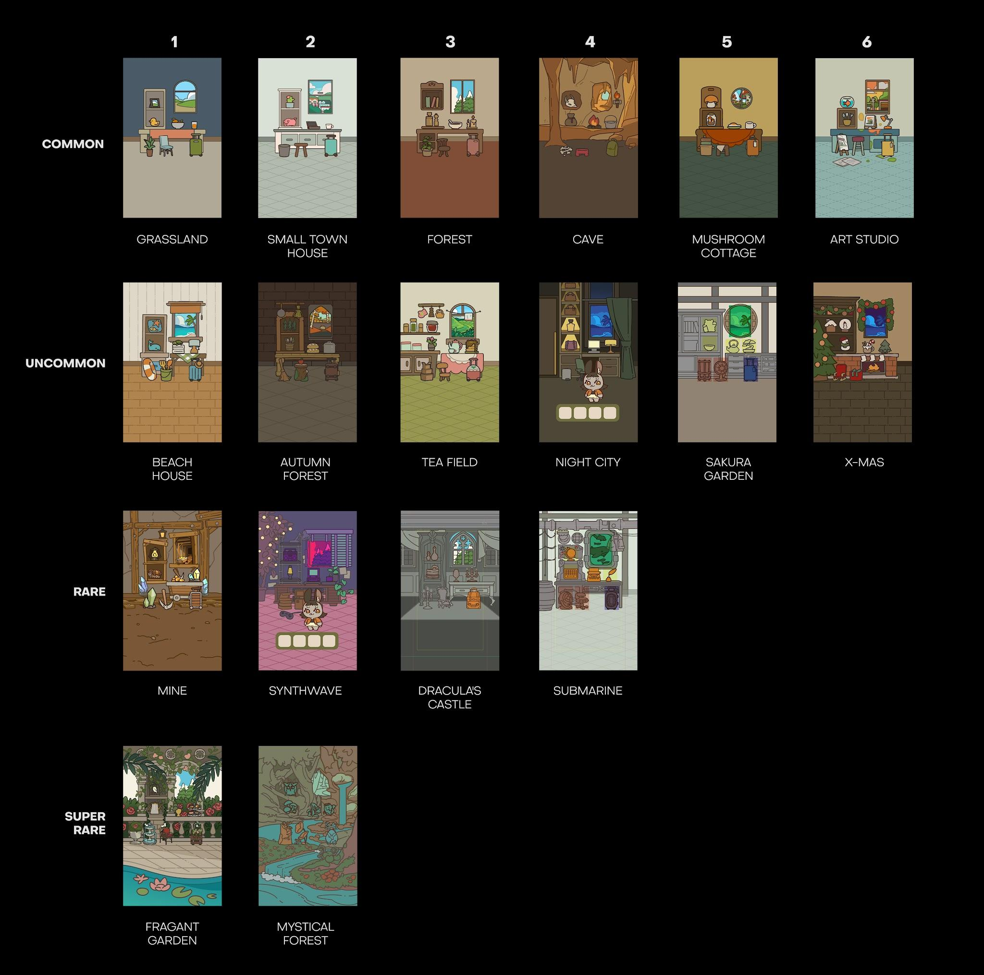
ID | Rarity | Type | Set | Name | EN name | JP name | Description TH | Description EN | Description JP | NOTE
321001 | Common | Small | ห้องทั่วไป | กรอบรูป | Picture Frame | フォトフレーム | กรอบรูปที่มีรูปเก่าๆชวนให้คิดถึง | A picture frame holding an old photo that brings back fond memories. | 懐かしい思い出が詰まった写真を飾ったフォトフレーム。 | S.GOLD
321002 | Common | Small |  | เป็ดเหลือง | Rubber Duck | ラバーダック | ไม่ใช่ว่าต้องอยู่ในห้องน้ำหรอ? | Wait, isn't this supposed to be in the bathroom? | あれ、これってお風呂場に置いてあるはずじゃ…？ | S.GOLD
321003 | Common | Small |  | ชามผลไม้ | Fruit Bowl | フルーツボウル | ผลไม้สดๆ ในชามใบโต | Fresh, juicy fruits neatly arranged in a large bowl. | 大きなボウルにきれいに盛られた、みずみずしい新鮮なフルーツ。 | S.GOLD
321004 | Common | Small |  | น้ำส้ม | Orange Juice | オレンジジュース | น้ำส้มที่อุดมไปด้วยวิตามิน C | A refreshing glass of orange juice, packed with vitamin C. | ビタミンCがたっぷり詰まった、リフレッシュに最適なオレンジジュース。 | S.GOLD
331001 | Common | Big |  | ต้นไม้ตกแต่ง | Houseplant | 観葉植物 | ต้นไม้สีเขียวช่วยเพิ่มความร่มรื่นในห้องนั่งเล่น | A splash of green to add a refreshing, natural vibe to the living room. | リビングに爽やかでナチュラルな雰囲気をプラスする観葉植物。 | S.GOLD
331002 | Common | Big |  | เก้าอี้ฟ้า | Blue Chair | 青い椅子 | เก้าอี้ธรรมดาสีฟ้า ยังใช้งานได้ดี | Just a regular blue chair, but hey, it still does its job perfectly. | 普通の青い椅子。まあ、座れれば何の問題もないよね。 | S.GOLD
311001 | Common | Window |  | วิวทุ่งหญ้า | Grassland View | 草原の景色 | วิวทุ่งหญ้า มองแล้วสบายตา | A peaceful view of rolling green fields that is incredibly easy on the eyes. | 見ているだけで目が癒やされる、のどかな草原の景色。 | STARTER
341001 | Common | Suitcase |  | กระเป๋าสีเขียว | Green Suitcase | 緑色のスーツケース | กระเป๋าเดินทางสีเขียวธรรมดา | Just a regular green suitcase. | どこにでもある、いたって普通の緑色のスーツケース。 | STARTER
321005 | Common | Small | ห้องชานเมือง | ต้นกระบองเพชร | Cactus | サボテン | ต้นกระบองเพชรจิ๋วสุดน่ารัก | An absolutely adorable, tiny little cactus. | ちょこんとしたサイズ感がたまらなく愛らしい、小さなサボテン。 | S.GOLD
321006 | Common | Small |  | หมูออมสิน | Piggy Bank | 豚の貯金箱 | หยอดเงินบ้างนะ หมูตัวนี้ผอมจะแย่แล้ว | Please feed it some coins... this poor little piggy is getting way too skinny. | お願いだから小銭をちょうだい…このままだとガリガリになっちゃう。 | S.GOLD
321007 | Common | Small |  | แล็ปท็อปเก่า | Old Laptop | 古いノートPC | แล็ปท็อปเก่าๆ ที่เปิดได้แค่โปรแกรมพื้นฐาน | An ancient laptop that can only manage to run basic programs. | 基本的なプログラムを動かすのが限界の、おじいちゃんノートPC。 | S.GOLD
321008 | Common | Small |  | แก้วกาแฟ | Coffee Mug | マグカップ | กาแฟดีๆ เพิ่มพลังชีวิตได้เหมือนโพชั่นเลยนะ | A good cup of coffee that boosts your energy just like a health potion. | 体力を一気に回復してくれる、回復ポーションのような極上の一杯。 | S.GOLD
331003 | Common | Big |  | ถังขยะ | Trash Can | ゴミ箱 | มันไม่มีสมบัติอยู่ในนี้หรอกนะ | Seriously, there are no hidden treasures inside this bin. | 先に言っておくけど、この中に隠された宝箱なんてないよ。 | S.GOLD
331004 | Common | Big |  | เก้าอี้ไม้ | Wooden Stool | 木製スツール | ไม่ต้องสนใจเรื่องความสบาย นั่งได้ก็ถือว่าดีมากแล้ว | Forget about comfort—as long as you can sit on it, that's already a win. | 座り心地なんて気にしちゃダメ。座れるだけで大勝利。 | S.GOLD
311002 | Common | Window |  | วิวเมืองเล็ก ๆ | Small Town View | 小さな町の景色 | วิวเมืองเล็กๆ มองเห็นชีวิตประจำวันของผู้คน | A cozy view of a small town, capturing the charming daily life of its residents. | 住人たちののどかな日常を切り取った、小さな町の景色。 | S.GOLD
341002 | Common | Suitcase |  | กระเป๋าสีฟ้า | Blue Suitcase | 青いスーツケース | กระเป๋าเดินทางสีฟ้าธรรมดา | Just a regular blue suitcase. | どこにでもある、いたって普通の青いスーツケース。 | S.GOLD
321009 | Common | Small | บ้านในป่า | ชุดหนังสือ | Book Set | ブックセット | แค่วางไว้ก็รู้สึกฉลาดแล้ว | Just having this placed on the shelf instantly makes you feel smarter. | 本棚に置いておくだけで、なんだか頭が良くなった気がするセット。 | S.GOLD
321010 | Common | Small |  | ชุดเครื่องปรุง | Salt & Pepper Mills | ソルト＆ペッパーミル | คู่หูเกลือและพริกไทย ช่วยกู้ชีพอาหารรสชาติจืดชืด | The ultimate salt and pepper duo, here to rescue any bland-tasting dish. | 味の薄い料理をそっと救ってくれる、塩とコショウの名コンビ。 | S.GOLD
321011 | Common | Small |  | ถ้วยซุป | Soup Bowl | スープボウル | ซุปสีประหลาด แต่รสชาติดีทีเดียว | The soup looks a bit suspicious, but it actually tastes surprisingly good. | 見た目はちょっと怪しいけれど、一口飲めば驚くほど美味しいスープ。 | S.GOLD
321012 | Common | Small |  | แท่งเทียนเก่า | Old Candle | アンティークキャンドル | ปิดหน้าต่างด้วยนะ เดี๋ยวเทียบดับ | Better close the windows, or the breeze will blow this candle right out. | 窓を閉めて！ちょっとした風ですぐに消えちゃうから。 | S.GOLD
331005 | Common | Big |  | กระถางไม้ประดับ | Potted Tree | 鉢植えの木 | ห้องจะสวยงามถ้ามีสีเขียวแซมๆ อยู่บ้าง | Any room looks ten times better with a little touch of natural green. | グリーンのアクセントが部屋の雰囲気をグッと引き立ててくれる。 | S.GOLD
331006 | Common | Big |  | เก้าอี้เก่า | Old Chair | 古い椅子 | เก้าอี้เก่าที่นั่งสบายพอประมาณ | An old, worn-out chair that is still reasonably comfortable to sit on. | 年季が入っている割には、そこそこ座り心地の良い古い椅子。 | S.GOLD
311003 | Common | Window |  | วิวป่าสน | Pine Forest View | 松林の景色 | วิวป่าสน สัมผัสได้ถึงอากาศเย็น | A view of a dense pine forest that instantly makes you feel the cool breeze. | 爽やかな冷たい風を感じられる、青々とした松林の景色 | S.GOLD
341003 | Common | Suitcase |  | กระเป๋าสีชมพู | Pink Suitcase | ピンクのスーツケース | กระเป๋าเดินทางสีชมพูธรรมดา | Just a regular pink suitcase. | どこにでもある、いたって普通のピンクのスーツケース。 | S.GOLD
321013 | Common | Small | ห้องลับถ้ำลึก | กระโหลกสัตว์ร้าย | Beast Skull | 獣の頭蓋骨 | จริงๆแล้วทำมาจากเรซิ่นนะ | Don't worry, it's actually just made of resin. | 安心してください、これ実はただの樹脂製です。 | S.GOLD
321014 | Common | Small |  | ถุงใส่เหรียญ | Coin Pouch | コインポーチ | ถุงเก่าๆ ที่ภายในมีเหรียญไม่ถึง 1 กำมือ | An old pouch holding barely a handful of loose coins. | 中に小銭がほんのひと握りしか入っていない、古びた袋。 | S.GOLD
321015 | Common | Small |  | กองไฟ | Bonfire | 焚き火 | จะเอามาวางบนโต๊ะจริงๆหรอ... | Wait, are you seriously going to light a bonfire right on top of the table...? | え、本気でこれをテーブルの上で燃やすつもり…？ | CRAFT
321016 | Common | Small |  | หม้อเก่า | Old Pot | 古びた鍋 | หม้อยิ่งเก่า ซุปยิ่งหวาน | The older the pot, the sweeter and richer the soup tastes. | 鍋は古ければ古いほど、スープに深いコクと旨味が出る。 | CRAFT
331007 | Common | Big |  | กองกระดูก | Bone Pile | 骨の山 | ส่วนที่ไม่จำเป็นของอาหารเย็นมื้อนี้ | Just the leftover scraps and unwanted pieces from tonight's dinner. | 今夜のディナーの、食べられない残骸。 | CRAFT
331008 | Common | Big |  | เก้าอี้นั่งพื้น | Floor Chair | 座椅子 | เมื่อยนิดหน่อย แต่ดีกว่าไม่มีอะไรให้นั่ง | A bit tiring for your back, but hey, it beats sitting directly on the cold floor. | ちょっと腰は疲れるけど、冷たい床に直に座るよりはマシ。 | S.GOLD
311004 | Common | Window |  | วิวภายในถ้ำ | Cave View | 洞窟の景色 | วิวในถ้ำที่ยังพอมองเห็นทางออกอยู่บ้าง | A dim view from inside the cave, but at least you can still spot the exit. | 洞窟の内側からの薄暗い景色。まあ、出口が見えるだけマシか。 | CRAFT
341004 | Common | Suitcase |  | กระเป๋าสะพายหลัง | Backpack | バックパック | กระเป๋าที่เหมาะกับการเดินทางในพื้นที่ห่างไกล | A rugged backpack perfectly designed for traveling through remote wilderness. | 人里離れた大自然を旅するのにうってつけの、タフなバックパック。 | S.GOLD
321017 | Common | Small | กระท่อมเห็ด | โคมไฟเห็ด | Mushroom Lamp | きのこのランプ | โคมไฟรูปเห็ด ใช้ตกแต่งห้องได้เป็นอย่างดี | A mushroom lamp that functions perfectly as a room decor. | お部屋のインテリアとして大活躍してくれる、きのこ型のランプ。 | S.GOLD
321018 | Common | Small |  | สวนเห็ดในโหลแก้ว | Mushroom Terrarium | きのこリウム | ไม่จำเป็นต้องรดน้ำ เห็ดเหล่านี้แทบจะไม่มีวันตาย | No watering needed. These mushrooms are basically immortal. | 水やりは一切不要。このきのこたち、基本的には不老不死です。 | S.GOLD
321019 | Common | Small |  | อาหารเช้า | Breakfast Plate | 朝食プレート | อาหารเช้าที่โดนไข่ดาวคลุมจนมิด | A breakfast plate completely buried under a sunny-side-up egg. | 目玉焼きの存在感が強すぎて、下が完全に見えない朝食プレート。 | S.GOLD
321020 | Common | Small |  | แก้วกาแฟใหญ่ | Big Mug | 大きなマグカップ | แก้วใหญ่ขึ้น คาเฟอีกมากขึ้น พลังงานก็เพิ่มขึ้น | Bigger mug, more caffeine, maximum energy boost! | マグが大きくなればカフェインも増える。つまり、エネルギー全開！ | S.GOLD
331009 | Common | Big |  | ตะกร้าผ้า | Laundry Basket | ランドリーバスケット | รีบเอาไปซักได้แล้ว เดี๋ยวฝนจะตกซะก่อน | Go do your laundry already before it starts raining. | ほら、雨が降り出す前にさっさと洗濯してきちゃいなよ。 | S.GOLD
331010 | Common | Big |  | เก้าอี้ไม้จิ๋ว | Small Wooden Stool | 小さな木製スツール | เก้าอี้ที่ความสูงกำลังดีสำหรับการซักผ้า | A wooden stool at just the perfect height for doing chores. | 洗濯とかちょっとした作業をするのに、丁度いい高さの木製スツール。 | S.GOLD
311005 | Common | Window |  | วิวเมืองเห็ด | Mushroom Town View | きのこの町の景色 | วิวของเมืองที่เต็มไปด้วยเห็ด | A scenic view of a town bustling with mushrooms. | あっちを見てもこっちを見てもきのこだらけな、不思議な町の景色。 | S.GOLD
341005 | Common | Suitcase |  | กระเป๋าสีส้ม | Orange Suitcase | オレンジのスーツケース | กระเป๋าเดินทางสีส้มธรรมดา | Just a regular orange suitcase. | どこにでもある、いたって普通のオレンジ色のスーツケース。 | S.GOLD
321021 | Common | Small | สตูดิโอศิลปะ | โหลเลี้ยงปลา | Fishbowl | 金魚鉢 | ปลาน้อยในโหล อย่าลืมให้อาหารมันล่ะ | A little fish in a bowl. Seriously, don't forget to feed it. | 鉢の中の小さな金魚。本当にお願いだから、エサやりを忘れないでね。 | S.GOLD
321022 | Common | Small |  | อุปกรณ์วาดภาพ | Painting Tools | ペイントツール | อุปกรณ์สำคัญสำหรับคนที่ไม่ใช้ AI | Crucial tools for a true artist—definitely not an AI. | 本物の芸術家のための必須ツール。――断じてAIではありません。 | S.GOLD
321023 | Common | Small |  | เฟรมผ้าใบจิ๋ว | Mini Canvas | ミニキャンバス | ผ้าใบวาดภาพขนาดเล็ก อีกนิดเดียวก็จะวาดเสร็จแล้ว | A mini canvas. Just a few more strokes and it's done! | 小さなミニキャンバス。あと少しで完成しそう！ | CRAFT
321024 | Common | Small |  | โคมไฟมีสไตล์ | Modern Desk Lamp | モダンなデスクライト | โคมไฟตั้งโต๊ะรูปร่างทันสมัย | A desk lamp with a sleek, ultra-modern design. | 洗練されたスタイリッシュなデザインの、モダンなデスクライト。 | CRAFT
331011 | Common | Big |  | เฟรมผ้าใบ | Canvas Frame | キャンバスフレーム | ผ้าใบวาดภาพขนาดใหญ่ที่ยังวาดไม่เสร็จดี | A large, unfinished masterpiece still in progress. | 制作途中の大作が飾られている。 | CRAFT
331012 | Common | Big |  | เก้าอี้สตูล | Art Stool | アートスツール | ศิลปินที่แท้จริงไม่จำเป็นต้องพิงหลังตอนนั่งทำงาน | Real artists don't need backrests while creating art. | 本物の芸術家たるもの、作業中に背もたれなんて必要ない。 | S.GOLD
311006 | Common | Window |  | วิวยามเย็น | Sunset View | 夕暮れの景色 | วิวช่วงพระอาทิตย์ตกดิน ดูแล้วเกิดแรงบันดาลใจมากมาย | A beautiful sunset view that showers you with pure inspiration. | 見ているだけでインスピレーションが湧いてくる、美しい夕暮れの景色。 | CRAFT
341006 | Common | Suitcase |  | กระเป๋าสีเหลือง | Yellow Luggage | 黄色のスーツケース | กระเป๋าเดินทางสีเหลืองธรรมดา | Just a regular yellow suitcase. | どこにでもある、いたって普通の黄色いスーツケース。 | S.GOLD
322001 | Uncommon | Small | ห้องริมทะเล | หมอนลายทะเล | Beach Cushion | ビーチクッション | หมอนลายทะเล มีกลิ่นของทะเลด้วยนะ | A beach-themed cushion. It even smells like the ocean! | ほのかに海の香りが漂う、ビーチモチーフのクッション。 | S.GOLD
322002 | Uncommon | Small |  | ตุ๊กตาปลาวาฬ | Whale Plushie | クジラのぬいぐるみ | ตุ๊กตาปลาวาฬตัวจิ๋ว เพราะไม่จิ๋วจะวางบนโต๊ะไม่ได้ | A tiny whale plushie—because a big one wouldn't fit on the desk. | デスクに乗る丁度いいサイズ感の、小さなクジラのぬいぐるみ。 | S.GOLD
322003 | Uncommon | Small |  | ผ้าเช็ดตัว | Towel | タオル | พกไว้ก่อนไปเล่นน้ำด้วย | Make sure to pack this towel before diving in! | 水に飛び込む前に、このタオルをバッグに入れるのをお忘れなく！ | S.GOLD
322004 | Uncommon | Small |  | โคมไฟตั้งโต๊ะ | Table Lamp | テーブルランプ | โคมไฟธรรมดา ใช้งานได้ตามปกติ | A standard table lamp that does exactly what it's supposed to do. | いたって普通のデスクライト。期待通りの仕事をこなしてくれます。 | S.GOLD
332001 | Uncommon | Big |  | ห่วงยาง | Swim Ring | 浮き輪 | ปลอดภัยไว่ก่อน | Safety first, always! | 何よりも安全第一！これさえあれば、いつでも準備万端。 | S.GOLD
332002 | Uncommon | Big |  | ชุดของเล่นชายหาด | Beach Toys Set | 砂遊びセット | พร้อมจะสร้างปราสาททรายสุดอลังแล้วหรือยัง | Ready to build the most epic sandcastle ever? | さあ、史上最高の砂の城を作る準備はできた？ | S.GOLD
312001 | Uncommon | Window |  | วิวชายหาด | Beach View | ビーチの景色 | วิวชายหาด ได้กลิ่นเค็มอ่อนๆ จากทะเล | A serene beach view where you can almost taste the salty breeze. | 潮風の香りが今にも漂ってきそうな、のどかなビーチの景色。 | S.GOLD
342001 | Uncommon | Suitcase |  | กระเป๋าพักร้อน | Vacation Suitcase | バケーションスーツケース | กระเป๋าเดินทางพร้อมหมวกคู่ใจ | A vacation-ready suitcase complete with your favorite hat. | お気に入りの帽子を詰め込んだ、バカンス仕様のスーツケース。 | S.GOLD
322005 | Uncommon | Small | ห้องกลางป่า | สมุนไพรตากแห้ง | Dried Herbs | ドライハーブ | สมุนไพรที่ส่งกลิ่นหอมอบอวลไปทั่วห้อง | Dried herbs filling the entire room with a pleasant aroma. | 部屋いっぱいに心地よい香りを広げてくれる、乾燥ハーブ。 | S.GOLD
322006 | Uncommon | Small |  | ชุดช้อนส้อม | Cutlery Set | カトラリーセット | ถ้าไม่มีคงต้องใช้มือกินแล้วล่ะ | Without this, you'd be eating with your bare hands. | これがなかったら、あやうく手づかみで食べることになるところだった。 | S.GOLD
322007 | Uncommon | Small |  | ขนมปัง | Bread Loaf | パン | ขนมปังอบใหม่ที่มีความแข็งเล็กน้อย | A freshly baked loaf of bread that's a little bit crusty. | 焼き立てだけど、外側がちょっとだけカリッと硬めのパン。 | S.GOLD
322008 | Uncommon | Small |  | หม้อสแตนเลส | Stainless Steel Pot | ステンレス鍋 | หม้อชั้นดีข้างในมีสตูว์ร้อนๆ | A high-quality pot currently holding some piping hot stew. | 熱々のスープがたっぷり入った、使い勝手の良いステンレス鍋。 | S.GOLD
332003 | Uncommon | Big |  | ไม้กวาด | Straw Broom | ほうき | ใช้ทำความสะอาด และขี่เล่นได้ในบางเวลา | Used for cleaning up, or occasionally riding around like a wizard. | 普段は掃除用、たまに魔法使い気分でまたがって遊ぶためのほうき。 | S.GOLD
332004 | Uncommon | Big |  | เก้าอี้ขอนไม้ | Log Stool | 丸太のスツール | ใครเอาแอปเปิ้ลมาวางไว้กันนะ | Wait... who left an apple on this log? | あれ…？誰がこの丸太の上にリンゴを置き忘れたんだろう？ | S.GOLD
312002 | Uncommon | Window |  | วิวป่าฤดูใบไม้ร่วง | Autumn Forest View | 紅葉の森の景色 | วิวของป่าในช่วงฤดูใบไม้ร่วง เต็มไปด้วยสีสันมากมาย | An autumn forest view bursting with vibrant seasonal colors. | 色鮮やかな紅葉に包まれた、美しい秋の森の景色。 | S.GOLD
342002 | Uncommon | Suitcase |  | กระเป๋าหนัง | Leather Suitcase | レザースーツケース | กระเป๋าเดินทางที่ทำจากหนัง ทนทานกว่าที่คิด | A leather suitcase that is way more durable than it looks. | 見た目以上にタフで、ガシガシ使える本革のスーツケース。 | S.GOLD
322009 | Uncommon | Small | ห้องริมไร่ชา | แยมสตรอเบอรี่ | Strawberry Jam | いちごジャム | แยมสตรอเบอรี่สีแดงสด รสหวานอมเปรี้ยว | Bright red strawberry jam with a perfect sweet and sour kick. | 甘酸っぱさのバランスが絶妙な、真っ赤ないちごジャム。 | S.GOLD
322010 | Uncommon | Small |  | แจกันดอกไม้ | Flower Vase | 花瓶 | แจกันดอกไม้ช่วยให้ห้องสดใสน่าอยู่ | A lovely flower vase that instantly brightens up the room. | 置くだけでお部屋の雰囲気がパッと明るくなる花瓶。 | S.GOLD
322011 | Uncommon | Small |  | ชุดน้ำชาธรรมดา | Simple Tea Set | シンプルなティーセット | ชุดน้ำชาธรรมดาแต่รสชาไม่ธรรมดา | A simple tea set, but the flavor it brews is anything but ordinary. | シンプルな見た目だけど、淹れられるお茶の味は一級品。 | S.GOLD
322012 | Uncommon | Small |  | แพนเค้ก | Pancake Stack | パンケーキタワー | แพนเค้กที่ชุ่มไปด้วยซอสช็อกโกแลต | A stack of fluffy pancakes completely drenched in chocolate sauce. | チョコソースをこれでもかと贅沢にかけたパンケーキ。 | S.GOLD
332005 | Uncommon | Big |  | กล่องพัสดุ | Cardboard Box | 段ボール箱 | ผลจากการสั่งสินค้าออนไลน์มากเกินไป | The aftermath of a serious online shopping addiction. | ネットショッピングにどっぷりハマってしまった男の末路。 | S.GOLD
332006 | Uncommon | Big |  | เก้าอี้จิบชา | Tea Chair | ティーチェア | เก้าอี้ที่แถมมากับชุดน้ำชา | The chair that came as a bonus with the tea set. | ティーセットを購入すると、もれなく付いてくるオマケの椅子。 | S.GOLD
312003 | Uncommon | Window |  | วิวไร่ชา | Tea Field View | 茶畑の景色 | วิวไร่ชาที่กว้างสุดลูกหูลูกตา | A scenic view of tea fields stretching as far as the eye can see. | どこまでも果てしなく続く、広大な茶畑の景色。 | S.GOLD
342003 | Uncommon | Suitcase |  | กระเป๋าปิกนิก | Picnic Suitcase | ピクニックスーツケース | กระเป๋าเดินทางน่ารักสีชมพูเหมาะกับการเอาไปปิกนิก | A cute pink suitcase that is absolutely perfect for a picnic. | ピクニックに出かけたくなるような、大人可愛いピンクのスーツケース。 | S.GOLD
322013 | Uncommon | Small | เมืองราตรี | ขวดน้ำหอม | Perfume Bottle | 香水瓶 | น้ำหอมคุณภาพดี ได้กลิ่นก่อนจะเห็นหน้าซะอีก | Premium perfume. You'll literally smell them coming before you see them. | 姿が見える前に香りで気づかれる、最高品質の香水。 | S.GOLD
322014 | Uncommon | Small |  | กระเป๋าแบรนด์เนม | Luxury Handbag | ブランドバッグ | กระเป๋าราคาแพงที่เงินข้างในน้อยกว่าราคากระเป๋า | A luxury bag where the wallet inside is worth way less than the bag itself. | 中身のお財布よりも、バッグ本体の方が圧倒的に高いやつ。 | S.GOLD
322015 | Uncommon | Small |  | คอมพิวเตอร์ | Desktop PC | デスクトップPC | คอมพิวเตอร์แต่อย่าเปิดดูประวัติการค้นหา | A desktop PC... just please don't look at the search history. | デスクトップPC。……お願いだから検索履歴だけは見ないで。 | S.GOLD
322016 | Uncommon | Small |  | โคมไฟอบอุ่น | Warm Desk Lamp | デスクライト | โคมไฟที่ให้แสงสีส้มอบอุ่น | A cozy desk lamp that casts a warm, soothing orange glow. | ぬくもりのあるオレンジ色の光で、部屋を優しく照らすデスクライト。 | S.GOLD
332007 | Uncommon | Big |  | ถังขยะสแตนเลส | Stainless Trash Can | ステンレスゴミ箱 | ถังนี้ก็ไม่มีสมบัติเหมือนกัน แค่แข็งแรงกว่าปกติเฉยๆ | This bin has no treasure either. It’s just sturdier than your average one. | 別に宝物が入ってるわけじゃないよ。ただ頑丈なだけのゴミ箱。 | S.GOLD
332008 | Uncommon | Big |  | เก้าอี้นั่งสบาย | Comfortable Chair | コンフォートチェア | เก้าอี้ที่ออกแบบตามหลัก Ergonomics | A chair meticulously designed with perfect ergonomics in mind. | エルゴノミクスに基づいて緻密に設計された椅子。 | S.GOLD
312004 | Uncommon | Window |  | วิวยามค่ำคืน | Night City View | 夜の景色 | วิวยามค่ำคืนของเมืองที่ไม่เคยหลับไหล | A breathtaking night view of a vibrant city that never sleeps. | 眠らない街の活気にあふれた、息をのむほど美しい夜景。 | S.GOLD
342004 | Uncommon | Suitcase |  | กระเป๋าเรียบหรู | Luxury Suitcase | ブランドスーツケース | กระเป๋าเดินทางที่เรียบหรู แข็งแรงพอประมาณ | A sophisticated luxury suitcase. Sleek and reasonably durable. | スタイリッシュで高級感があり、耐久性もそこそこなスーツケース。 | S.GOLD
322017 | Uncommon | Small | ห้องสวนซากุระ | แมวกวัก | Lucky Cat | 招き猫 | โชคดีจงเข้ามา โชคร้ายจงออกไป | Good luck in, bad vibes out. | 幸運よカモン、悪い気は出ていけ！ | S.GOLD
322018 | Uncommon | Small |  | ชามเซรามิก | Ceramic Bowl | セラミックボウル | ชามเซรามิกที่ทำขึ้นมาอย่างตั้งใจ | A ceramic bowl crafted with pure care and dedication. | 職人が一つひとつ職人魂を込めて作り上げた、セラミック製のボウル。 | S.GOLD
322019 | Uncommon | Small |  | กาน้ำชาเซรามิก | Ceramic Teapot | 急須 | กาน้ำชาทรงโบราณ ใช้แล้วรู้สึกว่าจะชงชาเก่งขึ้น | An antique teapot that makes you feel like a certified tea master. | 使うだけでお茶の淹れ方がプロ級になった気がする、アンティークな急須。 | CRAFT
322020 | Uncommon | Small |  | ต้นบอนไซ | Bonsai Tree | 盆栽 | ต้นบอนไซจิ๋วที่ราคาไม่จิ๋ว | A tiny bonsai tree with a price tag that's definitely not tiny. | ミニサイズだけど、お値段はちっともミニじゃない盆栽。 | CRAFT
332009 | Uncommon | Big |  | โคมไฟกระดาษ | Paper Lantern | 提灯 | โคมไฟลวดลายสวยงามทำจากกระดาษอย่างดี | A beautiful paper lantern made from high-quality materials. | 上質な素材で作られた、美しい模様が目を引く紙提灯。 | CRAFT
332010 | Uncommon | Big |  | พัดลมเรโทร | Retro Fan | レトロ扇風機 | พัดลมที่เห็นแล้วนึกถึงวันเก่าๆ | A nostalgic fan that brings back sweet memories of the past. | 見ているだけで古き良き懐かしい時代を思い出す、レトロな扇風機。 | S.GOLD
312005 | Uncommon | Window |  | วิวซากุระ | Sakura View | 桜の景色 | วิวเมื่อซากุระบานสะพรั่ง หนึ่งปีมีแค่ครั้งเดียวเท่านั้น | Cherry blossoms in full, rare bloom. A sight that happens only once a year. | 1年に一度しか見られない、桜が満開に咲き誇る特別な景色。 | CRAFT
342005 | Uncommon | Suitcase |  | กระเป๋านำโชค | Lucky Cat Suitcase | ラッキースーツケース | กระเป่าเดินทางที่เต็มไปด้วยโชคลาภ เดินทางปลอดภัย 100% | A suitcase packed with good fortune. Guaranteed 100% safe travels. | 幸運がぎっしり詰まった、100%安全な旅を約束してくれるスーツケース。 | S.GOLD
322021 | Uncommon | Small | ห้องเทศกาล | ลูกแก้วหิมะ | Snow Globe | スノードーム | ลูกแก้วหิมะที่ซื้อมาจากงานเทศกาล | A cute little snow globe picked up from a holiday festival. | お祭りの出店で思わず一目惚れして買った、可愛いスノードーム。 | S.GOLD
322022 | Uncommon | Small |  | ตุ๊กตาหิมะ | Mini Snowman | ミニ雪だるま | Do You Want to Build a Snowman? | Do You Want to Build a Snowman? | 雪だるまつくろう～ | S.GOLD
322023 | Uncommon | Small |  | เครื่องดื่มวันเทศกาล | Festival Drink | フェスティバルドリンク | เครื่องดื่มสำหรับงานเทศกาล ดูดีทั้งหน้าตาและรสชาติ | A festive drink that tastes just as amazing as it looks. | 見た目の華やかさに負けないくらい、味も抜群なお祭りドリンク。 | CRAFT
322024 | Uncommon | Small |  | ต้นสนน้อย | Little Pine | 小さな松の木 | ต้นสนขนาดเล็กสามารถวางบนโต๊ะได้ | A miniature pine tree that sits perfectly on your desk. | デスクの上にちょこんと置くのにぴったりな、ミニサイズの松の木。 | CRAFT
332011 | Uncommon | Big |  | เก้าอี้โยก | Rocking Chair | ロッキングチェア | เก้าอี้โยกสีแดง เพลินจนหยุดไม่อยู่ | A cozy red rocking chair. Seriously, you won't want to get up. | 居心地が良すぎる赤いロッキングチェア。一度座ったらもう立ち上がれない。 | CRAFT
332012 | Uncommon | Big |  | กล่องของขวัญ | ฺGift Box | ギフトボックス | กล่องของขวัญที่ยังไม่ได้แกะ ตื่นเต้นจังเลย | An unopened gift box. Oh the suspense is killing me! | まだ開けられていないギフトボックス。中身が気になってソワソワする！ | S.GOLD
312006 | Uncommon | Window |  | เมืองในวันเทศกาล | Festival View | フェスティバルの景色 | วิวเมืองที่คึกคักไปด้วยแสงไฟจากงานเทศกาล | A lively city view illuminated by dazzling festival lights. | お祭りのきらびやかなイルミネーションで、活気に満ちた街の景色。 | CRAFT
342006 | Uncommon | Suitcase |  | กระเป๋ากล่องของขวัญ | ฺGift Box Suitcase | ギフトボックスーツケース | กระเป๋๋าเดินทางสุดแฟนซี อยากรู้แล้วสิว่าข้างในจะเป็นอะไร | A fancy suitcase shaped like a gift box. I wonder what's inside... | ギフトボックスの形をしたお洒落なスーツケース。中には何が入ってるのかな？ | S.GOLD
323001 | Rare | Small | เหมืองแร่ | ตะเกียงเจ้าพายุ | Hurricane Lantern | ハリケーンランタン | ตะเกียงเก่าสุดคลาสสิก ยังคงใช้งานได้ดี | A classic vintage lantern that still works like a charm. | 今でも現役でちゃんと使える、クラシックでヴィンテージなランタン。 | S.GOLD
323002 | Rare | Small |  | กระเป๋าใส่อุปกรณ์ | Tool Bag | ツールバッグ | กระเป๋าใส่อุปกรณ์ แข็งแรงทนทาน เอาหินมาทุบก็ไม่พัง | A heavy-duty tool bag. So tough that even smashing a rock on it won't break it. | 超タフな道具袋。上に岩を落とされたって、これなら絶対に壊れない。 | S.GOLD
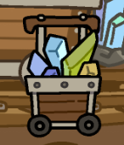
323003 | Rare | Small |  | แร่ทอง | Gold Ore | 金鉱石 | ก้อนแร่ทองคำ แหล่งรายได้ชั้นดีของนักขุดแร่ | A chunk of gold ore—the ultimate money maker for any miner. | 金の鉱石。炭鉱夫たちにとっては、これこそが最高の稼ぎ頭。 | S.GOLD
323004 | Rare | Small |  | คริสตัลขนาดเล็ก | Small Crystal | 小さなクリスタル | คริสตัลสดจากเหมือง ใช้วางประดับตกแต่ง | Freshly mined crystals, perfect for adding some shine to your decor. | 鉱山から採掘されたばかりの、お部屋のアクセントにぴったりな小さな水晶。 | S.GOLD
333001 | Rare | Big |  | คริสตัลขนาดใหญ่ | Large Crystal | 大きなクリスタル | คริสตัลขนาดใหญ่ ตั้งโชว์ก็สวย เอาไปขายก็ได้ราคา | A massive crystal. Looks great on display, sells for an even better price. | ディスプレイにしても映えるし、売ればさらにいい値がつく巨大な水晶。 | S.GOLD
333002 | Rare | Big |  | อีเตอร์ขุดแร่ | Pickaxe | ツルハシ | อุปกรณ์สำหรับขุดแร่ของมือโปร | The go-to tool for any professional miner. | プロの炭鉱夫なら誰もが愛用する、お馴染みのつるはし。 | S.GOLD
313001 | Rare | Window |  | วิวเหมืองแร่ | Mine View | 鉱山の景色 | วิวภายในเหมือง มืด แต่ก็รู้สึกสงบ | A view from inside the mine. It’s dark, yet oddly peaceful. | 洞窟の奥深くの景色。薄暗いけれど、どこか妙に落ち着く場所。 | S.GOLD
343001 | Rare | Suitcase |  | กระเป๋ารถแร่ | Crystal Cart Suitcase | 鉱車風スーツケース | แบบนี้ก็นับว่าเป็นกระเป๋าเดินทางหรอ | Wait... does this even qualify as a suitcase? | ちょっと待って…これって本当にスーツケースのジャンルに入るの？ | S.GOLD
323005 | Rare | Small | ห้องเกมเมอร์ | วิทยุเทป | Boombox | ラジカセ | วิทยุเรโทรพร้อมเสียงเบสเต็มพิกัด | A retro boombox that delivers some seriously heavy bass. | ヘビーな重低音をガンガンに響かせる、レトロなラジカセ。 | S.GOLD
323006 | Rare | Small |  | โคมไฟผ่อนคลาย | Lava Lamp | ラバランプ | โคมไฟตั้งโต๊ะที่แค่มองดูก็รู้สึกผ่อนคลายอย่างยิ่ง | A desk lamp that oozes pure relaxation just by looking at it. | 見つめているだけで、心がじんわりと信じられないほど癒やされるデスクライト。 | S.GOLD
323007 | Rare | Small |  | เกมคอนโซล | Game Console | ゲーム機 | ถ้าไม่มีเกมจะเป็นก้องเกมเมอร์ได้อย่างไร | How can you call yourself a true gamer without a game console? | ゲーム機のない部屋なんて、本当にゲーマーの部屋って呼べる？ | CRAFT
323008 | Rare | Small |  | รูบิค | Rubik Cube | ルービックキューブ | เกมลับสมองของผู้มีปัญญา | A brain-melting puzzle cube made for intellectuals. | 天才たちの脳みそをドロドロに溶かすために作られた、立体パズル。 | CRAFT
333003 | Rare | Big |  | กล่องพิซซ่า | Pizza Box | ピザボックス | คลังอาหารยามค่ำคืนของเหล่าเกมเมอร์ | The ultimate late-night fuel for gamers. | 夜な夜な戦うゲーマーたちの、頼れる究極の夜食 | CRAFT
333004 | Rare | Big |  | โทรทัศน์เรโทร | Retro Television | レトロテレビ | โทรทัศน์รูปร่างแปลกตาที่ไม่ค่อยเห็นในยุคปัจจุบัน | A funky retro TV that you rarely see around these days. | 今どき滅多にお目にかかれない、ちょっと変わった形のレトロテレビ。 | S.GOLD
313002 | Rare | Window |  | วิวแสงนีออน | Neon City View | ネオン街の景色 | วิวเมืองที่เต็มไปด้วยกลิ่นอายแสงสีนีออนสไตล์ไซเบอร์พังก์ | A vibrant city view glowing with cyberpunk neon vibes. | サイバーパンクなネオンのバイブスがギラギラ輝く、活気ある街の景色。 | CRAFT
343002 | Rare | Suitcase |  | กระเป๋าเทปคาสเซ็ท | Cassette Suitcase | カセットスーツケース | กระเป๋าเดินที่ออกแบบมาในสไตล์ตลับเทปคาสเซ็ทสุดคลาสสิก | A retro suitcase styled after a classic cassette tape. | 懐かしのクラシックなカセットテープの形をした、レトロなスーツケース。 | S.GOLD
323009 | Rare | Small | ปราสาทท่านเคานต์ | ขวดยาปริศนา | Mysterious Potion | 怪しいポーション | โพชั่นลึกลับที่ไม่รู้ว่าดื่มเข้าไปแล้วจะเป็นยังไง | A mysterious potion. Nobody knows what happens if you drink it. | 怪しげなポーション。もし飲んじゃったらどうなるか、誰も知らない。 | S.GOLD
323010 | Rare | Small |  | หนังสือลึกลับ | Mysterious Book | 怪しい本 | อย่าเปิดอ่านเลย ปล่อยไว้แบบนั้นแหละ | Seriously, don't open it. Just leave it as it is. | 本当に、絶対に開けないで。ただそのままそっとしておいて。 | S.GOLD
323011 | Rare | Small |  | แก้วไวน์ | Goblet | ゴブレット | แก้วหรูหราที่บรรจุของเหลวสีแดงเอาไว้ | An elegant goblet filled with a mysterious red liquid. | 怪しい真っ赤な液体が注がれた、エレガントで豪華なゴブレット。 | CRAFT
323012 | Rare | Small |  | เชิงเทียนตั้งโต๊ะ | Table Candelabra | テーブル燭台 | จะว่าไป เชิงเทียนอันนี้ก็สวยดีเหมือนกันนะ | Come to think of it, this candelabra looks pretty neat. | そういえば、この燭台って地味にデザインが格好いいよね。 | CRAFT
333005 | Rare | Big |  | เชิงเทียนตั้งพื้น | Floor Candelabra | フロア燭台 | จะว่าไป เชิงเทียนอันนี้ก็สวยดีเหมือนกันนะ สูงซะด้วย | Come to think of it, this candelabra looks pretty neat—and it's tall too! | そういえば、この燭台って地味にデザインが格好いいよね。しかも大きい！ | CRAFT
333006 | Rare | Big |  | เก้าอี้สุดหรู | Regal Armchair | 豪華な椅子 | เก้าอี้บุหนังอย่างดี เอาใครมานั่งก็เหมือนขุนนาง | A luxurious armchair that makes anyone who sits in it look like royalty. | 誰が座っても、一瞬で貴族か王様のように見せてくれる豪華な椅子。 | S.GOLD
313003 | Rare | Window |  | วิวป่ายามราตรี | Dark Forest View | 暗い森の景色 | วิวป่ายามค่ำคืนที่เหมือนจะซ่อนความลับบางอย่างเอาไว้ | A night view of the forest that seems to hide a deep secret. | 奥深い秘密がひっそりと隠されていそうな、不気味な夜の森の景色。 | CRAFT
343003 | Rare | Suitcase |  | กระเป๋าวินเทจ | Vintage Suitcase | ヴィンテージスーツケース | ชุดกระเป๋าเดินทางวินเทจ ใช้ยากหน่อยแต่เท่มาก | A vintage suitcase set. A bit impractical, but it looks incredibly cool. | ちょっと実用性には欠けるけれど、文句なしに型破りで格好いいヴィンテージ鞄。 | S.GOLD
323013 | Rare | Small | เรือดำน้ำลึก | ลูกโลกจำลอง | Antique Globe | アンティーク地球儀 | บรรพบุรุษของแอปแผนที่ในปัจจุบัน | The ancient ancestor of today's map apps. | 現在の地図アプリのはるか遠いご先祖様。 | S.GOLD
323014 | Rare | Small |  | วิทยุโบราณ | Vintage Radio | レトロラジオ | วิทยุเก่าที่มีแต่เสียง ซ่า..ซ่า.... | An old vintage radio that only plays static noises. | 「ザー、ザー…」という雑音しか聞こえない古びたラジオ。 | S.GOLD
323015 | Rare | Small |  | เครื่องพิมพ์ดีด | Typewriter | タイプライター | เครื่องพิมพ์ดีดที่เหมาะกับการแต่งห้องมากกว่าใช้งาน | A typewriter that’s way better for room decor than actual typing. | 実際に文字を打つよりも、部屋のインテリアとして飾る方にむいているタイプライター。 | S.GOLD
323016 | Rare | Small |  | ปากกาขนนก | Quill Pen | 羽ペン | ดูแลแมวของคุณให้ดีๆ อย่าให้เข้าใกล้เชียว | Keep a close eye on your cat. Definitely don't let it near this. | 猫を飼っている人は要注意。絶対にこれに近づけちゃダメだよ。 | S.GOLD
333007 | Rare | Big |  | พัดลมเหล็ก | Iron Fan | 鉄製扇風機 | พัดลมเก่าที่ผ่านมา 67 ปีแล้วก็ยังทำงานได้อยู่ | A 67-year-old iron fan that surprisingly still works like a charm. | 67年経った今でも、驚くほど現役でガンガン動く鉄製の扇風機。 | S.GOLD
333008 | Rare | Big |  | เก้าอี้เหล็ก | Iron Chair | 鉄の椅子 | เก้าอี้ที่ทำจากเหล็ก เอาช้างมานั่งก็ไม่พัง | A heavy iron chair. So solid that even an elephant couldn't crush it. | 鉄で作られた椅子。たとえゾウがドスンと座ったって絶対に壊れない。 | S.GOLD
313004 | Rare | Window |  | วิวใต้น้ำ | Underwater View | 海中の景色 | วิวใต้น้ำที่มองเห็นหมู่ปลาและสัตว์น้ำแปลกๆมากมาย | An underwater view teeming with exotic fish and strange sea creatures. | 珍しい魚や不思議な海の生き物たちがたくさん泳ぐ、神秘的な海中の景色。 | S.GOLD
343004 | Rare | Suitcase |  | กระเป๋าใต้ทะเล | Deep-Sea Suitcase | 深海スーツケース | กระเป๋ารูปทรงแปลกๆ กันน้ำได้ถึงระดับความลึก 3,000 ฟุต | A quirky suitcase built to survive a dive down to 3,000 feet. | 水深3,000フィートの深海まで耐えられる、ちょっと変わった形の防水スーツケース。 | S.GOLD
324001 | Ultra Rare | Small | สวนนิรันดร์ 永遠の庭 | นกน้อยในกรง | Bird in a Cage | 鳥かごの小鳥 | นกน้อยเสียงหวานในกรงซี่ห่าง ไม่กลัวบินหนีหรอ? | A sweet-singing bird in a widely-spaced cage. Aren't you afraid it'll fly away? | 鳥かごの隙間が結構広いけど……どこかに飛んでいっちゃわないか心配じゃない？ | S.GEM
324002 | Ultra Rare | Small |  | กาน้ำชาสุดหรู | Royal Teapot | ロイヤルティーポット | กาน้ำชาคุณภาพระดับสูงสุด ชงวันนี้พรุ่งนี้ก็ยังร้อนอยู่ | Top-tier teapot. Brew it today, and it'll still be hot tomorrow. | 最高品質のティーポット。今日淹れたお茶が明日になってもまだ熱々なレベル。 | S.GEM
324003 | Ultra Rare | Small |  | แจกันทองคำ | Golden Vase | 金の花瓶 | แจกันทองคำที่ทำให้ดอกไม้ไม่เหี่ยวไม่เฉา | A golden vase crafted to keep your flowers from ever withering away. | 生けた花がいつまでも決して枯れることのない黄金の魔法の花瓶。 | CRAFT
324004 | Ultra Rare | Small |  | ชุดอาหารว่าง | Afternoon Tea Set | アフタヌーンティーセット | ชุดอาหารว่างสุดหรูไว้กินกับน้ำชายามบ่าย | A luxury snack set perfectly paired for a fancy afternoon tea. | 優雅なアフタヌーンティーにぴったりな、贅沢すぎるお菓子のセット。 | CRAFT
334001 | Ultra Rare | Big |  | น้ำพุนิรันดร์ | Eternal Fountain | 永遠の噴水 | น้ำพุที่ใสสะอาด ทำจากหินอ่อนคุณภาพสูง | A crystal-clear fountain meticulously crafted from premium marble. | 上質な大理石で作られた、クリスタルのように透き通った永遠の噴水。 | CRAFT
334002 | Ultra Rare | Big |  | เก้าอี้สุดหรู | Luxury Garden Chair | 高級ガーデンチェア | เก้าอี้คุณภาพระดับสูงสุด ทำจากไม้หายากจากป่ามนตรา | A top-tier chair crafted from exceptionally rare wood found only in the mystical forest. | 魔法の森にしか生息しない、極めて希少な木材で作られた最高級な椅子。 | S.GEM
314001 | Ultra Rare | Window |  | วิวสวนนิรันดร์ | Eternal Garden View | 永遠の庭の景色 | วิวของสวนนิรัดร์ที่สวยราวกับเวลาถูกหยุดไว้ | A stunning view of the eternal garden, looking as if time itself has stood still. | まるで時間そのものがピタッと止まってしまったかのような、美しい永遠の庭の景色。 | CRAFT
344001 | Ultra Rare | Suitcase |  | กระเป๋าพฤกษา | Botanical Suitcase | ボタニカルスーツケース | กระเป๋าเดินทางที่ประดับประดาไปด้วยแมกไม้หายาก | A botanical suitcase beautifully adorned with rare flora. | 珍しい植物や花々で華やかに彩られた、ボタニカルなスーツケース。 | S.GEM
324005 | Ultra Rare | Small | ป่ามนตรา 魔法の森 | นกฮูกมายา | Mystical Owl | 神秘的なフクロウ | นกฮูกหายากจากป่ามนตรา มีความฉลาดเป็นอย่างมาก | A rare owl from the mystical forest. It’s exceptionally smart. | 魔法の森に住む珍しいフクロウ。信じられないほど頭が良い。 | S.GEM
324006 | Ultra Rare | Small |  | เห็ดเรืองแสง | Glowing Mushroom | 光るきのこ | เห็ดหายากจากป่ามนตรา ใช้แทนโคมไฟได้ | A rare mushroom from the mystical forest that easily doubles as a lamp. | 魔法の森の珍しいきのこ。インテリアのランプ代わりとしても十分使える。 | S.GEM
324007 | Ultra Rare | Small |  | ดอกไม้เรืองแสง | Glowing Flower | 光る花 | ดอกไม้หายากจากป่ามนตรา ที่ส่องแสงสว่างกว่าหิ้งห้อย | A rare flower from the mystical forest that shines way brighter than a firefly. | ホタルなんかよりもよっぽど眩しく輝く魔法の森の珍しい花。 | S.GEM
324008 | Ultra Rare | Small |  | ภูติแห่งป่า | Forest Spirit | 森の精霊 | สิ่งมีชีวิตลึกลับจากป่ามนตรา ดูเหมือนจะนำพาโชคดีมาให้ | A cryptic creature from the mystical forest. It seems to bring good luck. | 魔法の森のミステリアスな生き物。どうやら幸運を運んできてくれるらしい。 | S.GEM
334003 | Ultra Rare | Big |  | ขอนไม้แห่งชีวิต | Stump of Life | 生命の切り株 | ของไม้ที่เป็นต้นกำเนิดของชีวิตมากมาย | An ancient tree stump that serves as the literal origin of countless lives. | 数え切れないほどの多くの命が誕生する、まさに生命の起源たる切り株。 | S.GEM
334004 | Ultra Rare | Big |  | ดอกไม้มายา | Mystical Flower | 神秘的な花 | ดอกไม้หายากจากป่ามนตราที่ไม่มีวันเหี่ยวเฉา | A rare flower from the mystical forest that will never fade or wither. | 魔法の森に咲く珍しい花。色褪せることも枯れることも絶対にない。 | S.GEM
314002 | Ultra Rare | Window |  | วิวป่ามนตรา | Mystical Forest View | 魔法の森の景色 | วิวของป่ามนตราที่น้อยคนนักจะได้เห็น | A hidden view of the mystical forest that very few eyes have ever seen. | めったに人の目に触れることのない秘密の魔法の森の景色。 | S.GEM
344002 | Ultra Rare | Suitcase |  | กระเป๋ามายา | Mystical Suitcase | 魔法スーツケース | กระเป๋าเดินทางที่อักแน่นไปด้วยพลังจากผืนป่า | A mystical suitcase packed to the brim with raw forest energy. | 森のありのままの自然エネルギーがこれでもかとギッシリ詰まったスーツケース。 | S.GEM
322025 | Uncommon | Small | Bangkok | ตุ๊กตาช้าง | Elephant Doll | ゾウのぬいぐるみ |  |  |  | DROP
323017 | Rare | Small |  | รถตุ๊กตุ๊ก | Tuk-Tuk Model | トゥクトゥク模型 |  |  |  | DROP
333009 | Rare | Big |  | ยักษ์ผู้พิทักษ์ | Guardian Yaksha | 護法夜叉 |  |  |  | DROP
314003 | Ultra Rare | Window |  | วิววัด | Temple View | 寺院の景色 |  |  |  | DROP
322026 | Uncommon | Small | Tokyo | ตู้ไปรษณีย์ | Postbox | 郵便ポスト |  |  |  | DROP
323018 | Rare | Small |  | เสาโทริอิ | Torii Gate | 鳥居 |  |  |  | DROP
333010 | Rare | Big |  | วิวฟูจิ | Mt. Fuji View | 富士山の景色 |  |  |  | DROP
314004 | Ultra Rare | Window |  | โตเกียวทาวเวอร์ | Tokyo Tower | 東京タワー |  |  |  | DROP
322027 | Uncommon | Small | New York | แฮมเบอร์เกอร์ | Hamburger | ハンバーガー |  |  |  | DROP
323019 | Rare | Small |  | แท็กซี่เหลือง | Yellow Cab | タクシー |  |  |  | DROP
333011 | Rare | Big |  | เทพีเสรีภาพ | Statue of Liberty | 自由の女神 |  |  |  | DROP
314005 | Ultra Rare | Window |  | วิวเทพีเสรีภาพ | Liberty View | 自由の女神の景色 |  |  |  | DROP
322028 | Uncommon | Small | Paris | น้ำหอมสุดหรู | Luxury Perfume | 高級香水 |  |  |  | DROP
323020 | Rare | Small |  | รูปโมนาลิซ่า | Mona Lisa Painting | モナ・リザの絵 |  |  |  | DROP
333012 | Rare | Big |  | หอไอเฟล | Eiffel Tower | エッフェル塔 |  |  |  | DROP
314006 | Ultra Rare | Window |  | วิวหอไอเฟล | Eiffel View | エッフェル塔の景色 |  |  |  | DROP
322029 | Uncommon | Small | London | ชุดน้ำชาสุดหรู | English Tea Set | 英国式ティーセット |  |  |  | DROP
323021 | Rare | Small |  | รถบัสแดง | Double Decker | ロンドンバス |  |  |  | DROP
333013 | Rare | Big |  | บิ๊กเบน | Big Ben | ビッグ・ベン |  |  |  | DROP
314007 | Ultra Rare | Window |  | วิวลอนดอน | London View | ロンドンの景色 |  |  |  | DROP
322030 | Uncommon | Small | Cairo | ตุ๊กตาอูฐ | Camel Doll | ラクダのぬいぐるみ |  |  |  | DROP
323022 | Rare | Small |  | พีระมิดจิ๋ว | Mini Pyramid | ミニピラミッド |  |  |  | DROP
333014 | Rare | Big |  | โลงศพฟาโรห์ | Pharaoh Tomb | ファラオの棺 |  |  |  | DROP
314008 | Ultra Rare | Window |  | วิวพีระมิด | Pyramid View | ピラミッドの景色 |  |  |  | DROP

